SAP連携イメージ
NBC（WBS基幹システム）及び外冷（Chainflow I）から受信するデータには、１レコードにつき最大８明細がセットされている。
Asteriaでは、明細ごとに１レコードとして出力し、SAPへ連携する。

 | 変換イメージ
 | WBS基幹システム/Chainflow Iからの受信データ（固定長）

 | インターフェース 識別 | ID | 拠点 コード | 冷蔵庫 コード | 事業所 コード | レコード内 明細件数 | 【明細1】 |  |  |  |  | 【明細2】 |  |  |  |  | 【明細3】 |  |  |  |  | 【明細4】 |  |  |  |  | 【明細5】 |  |  |  |  | 【明細6】 |  |  |  |  | 【明細7】 |  |  |  |  | 【明細8】 |  |  |  |  | 余白
 |  |  |  |  |  |  | 冷ロット № | 入庫日 | 在庫 ケース数 | 在庫 本数 | 定貫／ 不定貫 区分 | 冷ロット № | 入庫日 | 在庫 ケース数 | 在庫 本数 | 定貫／ 不定貫 区分 | 冷ロット № | 入庫日 | 在庫 ケース数 | 在庫 本数 | 定貫／ 不定貫 区分 | 冷ロット № | 入庫日 | 在庫 ケース数 | 在庫 本数 | 定貫／ 不定貫 区分 | 冷ロット № | 入庫日 | 在庫 ケース数 | 在庫 本数 | 定貫／ 不定貫 区分 | 冷ロット № | 入庫日 | 在庫 ケース数 | 在庫 本数 | 定貫／ 不定貫 区分 | 冷ロット № | 入庫日 | 在庫 ケース数 | 在庫 本数 | 定貫／ 不定貫 区分 | 冷ロット № | 入庫日 | 在庫 ケース数 | 在庫 本数 | 定貫／ 不定貫 区分
 | B019 | Z2 |  | 004000001 | 0482 | 5 | 1001 | 20260401 | 000011 | 000 | 0 | 1002 | 20260402 | 000012 | 000 | 1 | 1003 | 20260403 | 000013 | 000 | 0 | 1004 | 20260404 | 000014 | 000 | 0 | 1005 | 20260405 | 000015 | 000 | 1 |  | 00000000 | 000000 | 000 |  |  | 00000000 | 000000 | 000 |  |  | 00000000 | 000000 | 000
 | B019 | Z2 |  | 004000001 | 0054 | 1 | 2001 | 20260411 | 000021 | 000 | 0 |  | 00000000 | 000000 | 000 |  |  | 00000000 | 000000 | 000 |  |  | 00000000 | 000000 | 000 |  |  | 00000000 | 000000 | 000 |  |  | 00000000 | 000000 | 000 |  |  | 00000000 | 000000 | 000 |  |  | 00000000 | 000000 | 000

「レコード内明細件数」の値分の明細が格納されており、その件数分出力する
（数値+半角スペースの２桁）

 | Asteriaで以下のようににマッピング、ファイル出力し、SAPへ連携（tsv）

 | 共通配送先 | プラント コード | 冷ロット № | 入庫日 | 在庫 ケース 数 | 定貫／ 不定貫 区分
 | 24000001 | 1101 | 1001 | 20260401 | 11 | 0
 | 24000001 | 1101 | 1002 | 20260402 | 12 | 1
 | 24000001 | 1101 | 1003 | 20260403 | 13 | 0 |  | 受信１レコード目（明細５件）
 | 24000001 | 1101 | 1004 | 20260404 | 14 | 0
 | 24000001 | 1101 | 1005 | 20260405 | 15 | 1
 | 24000001 | 2201 | 2001 | 20260411 | 21 | 0 | → | 受信２レコード目（明細１件）

明細部でない項目は
入力の同一内容を出力する
（プラントコードは事業所コードから変換表にて変換セット）
明細からの出力
明細件数分、レコード出力する

20260424_起動バラメータ変数名変更
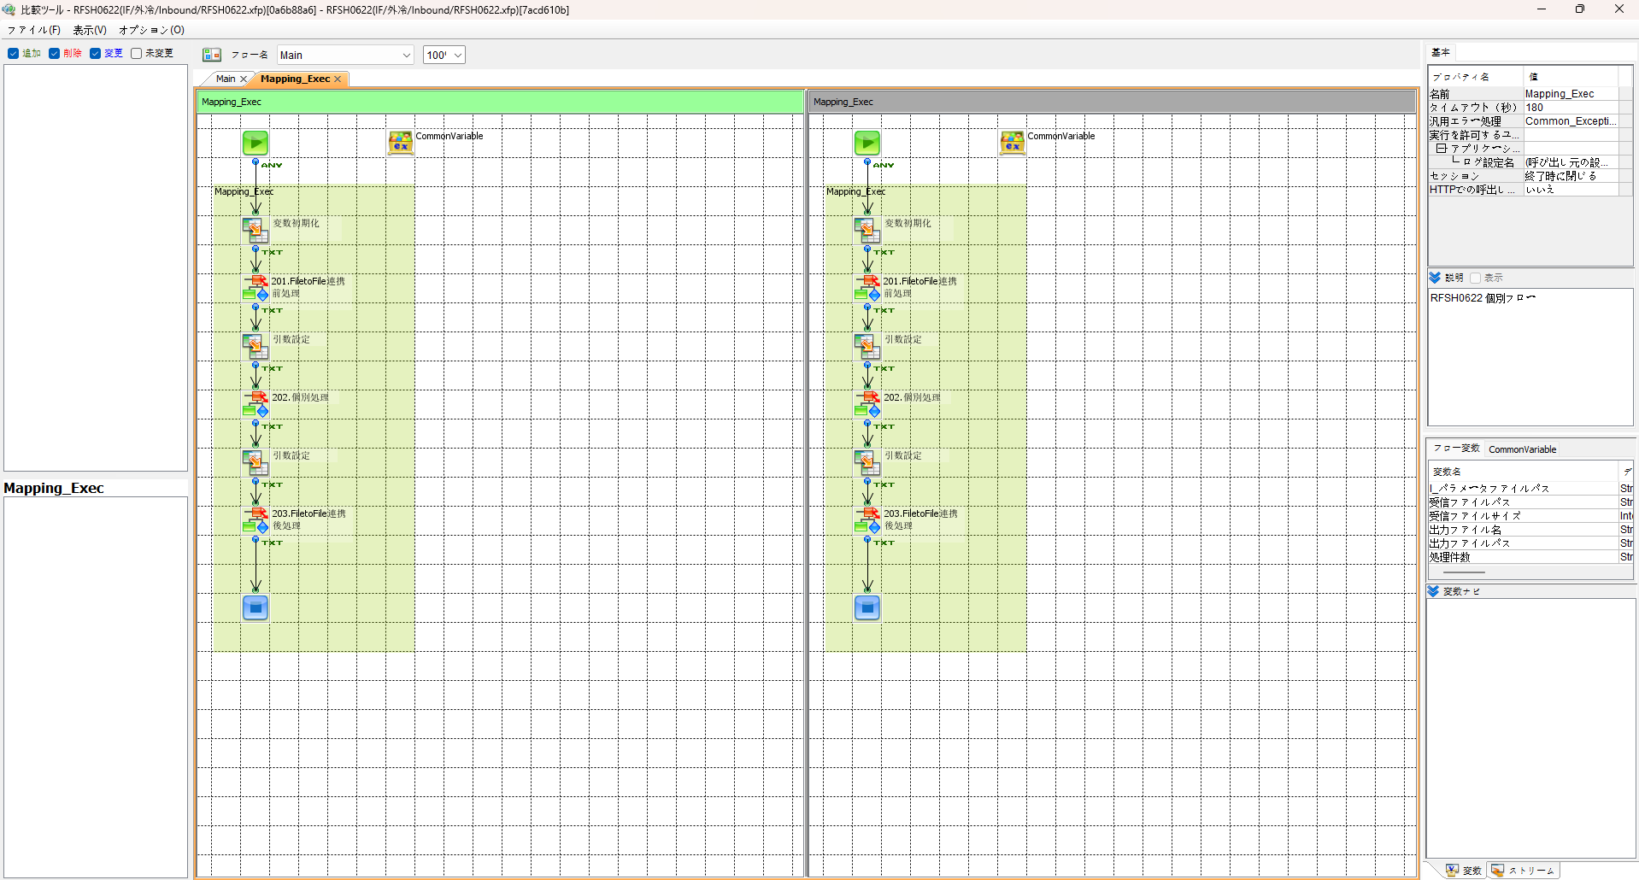
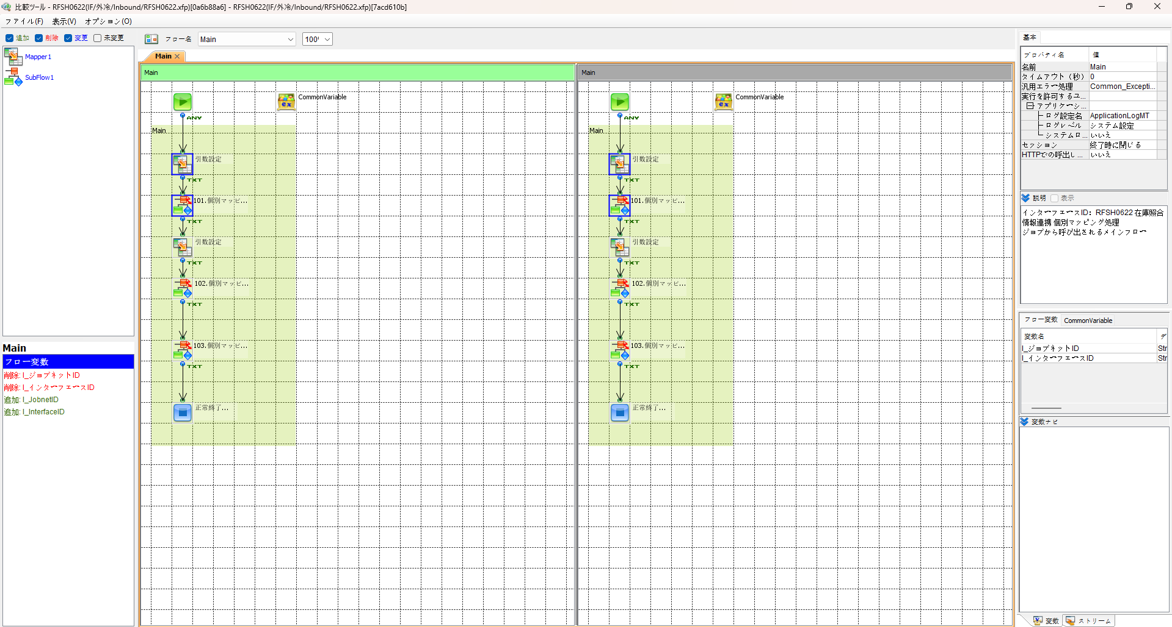

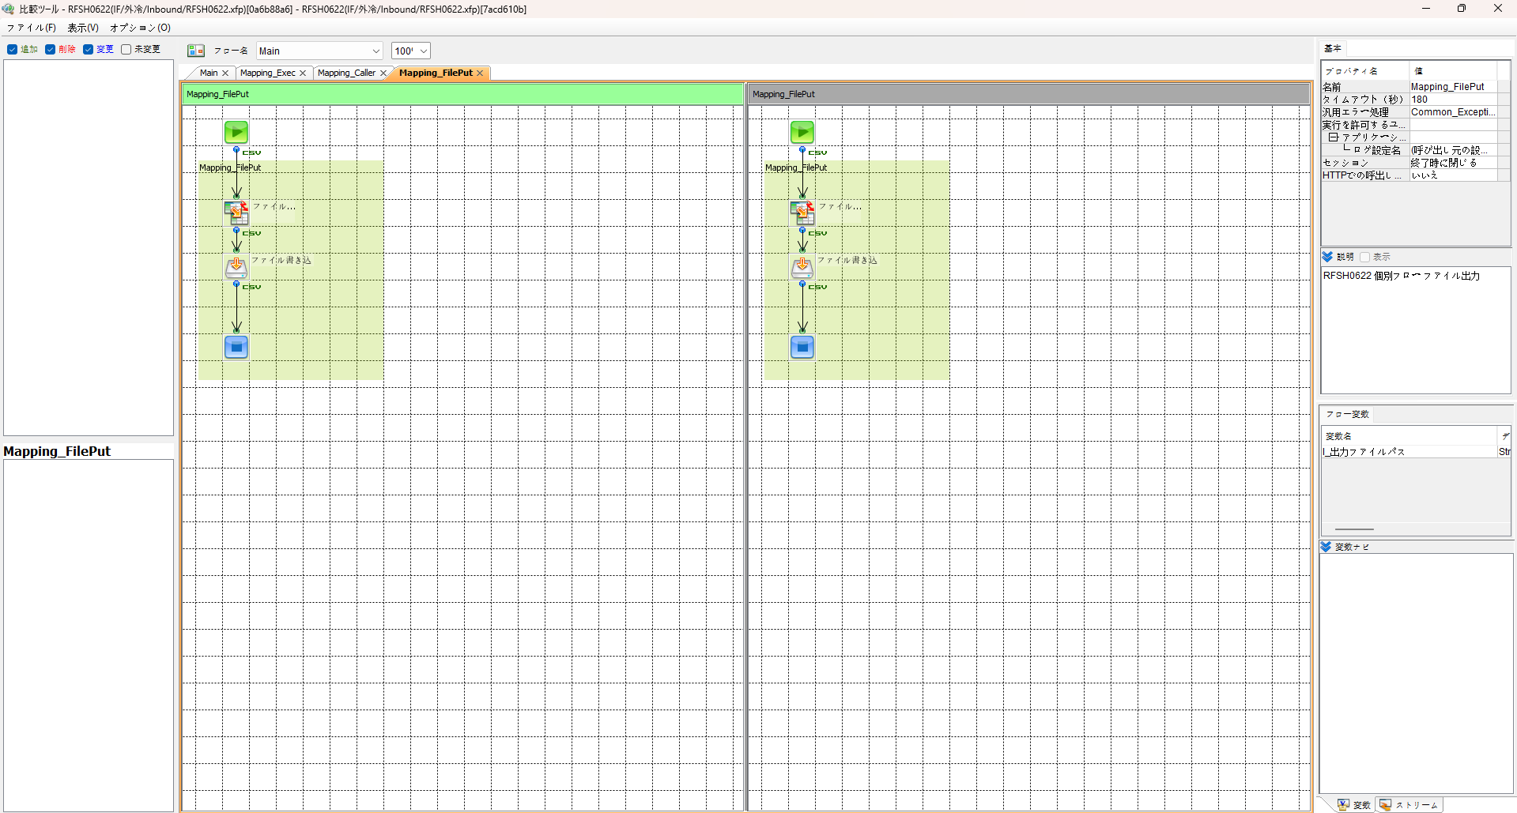
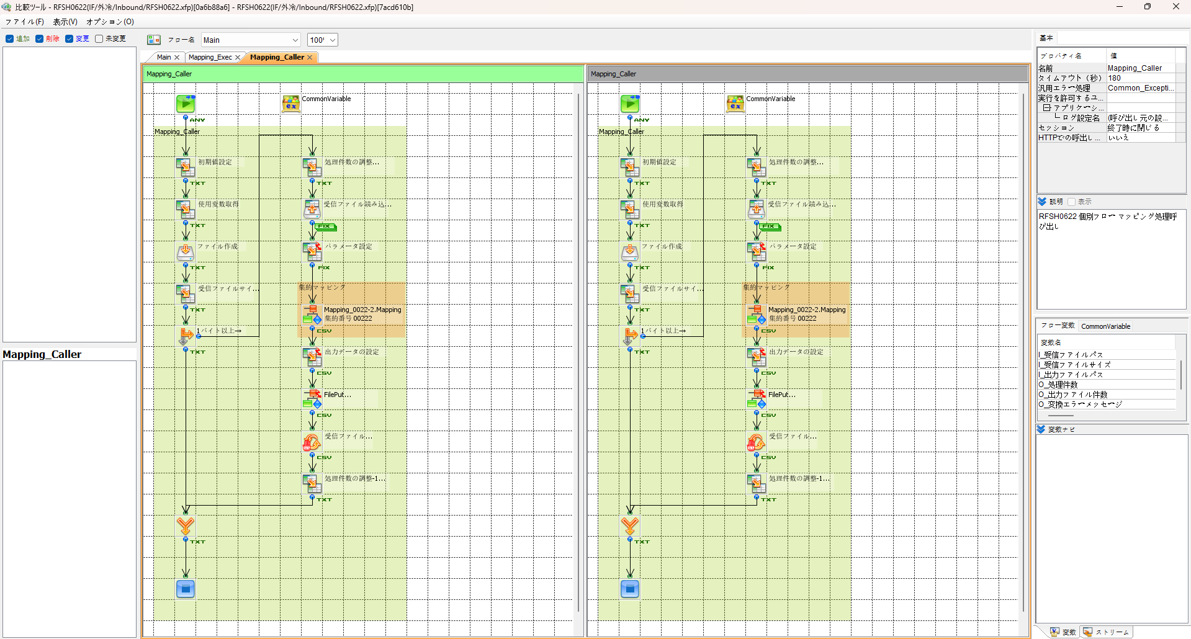

エビデンス(共通)
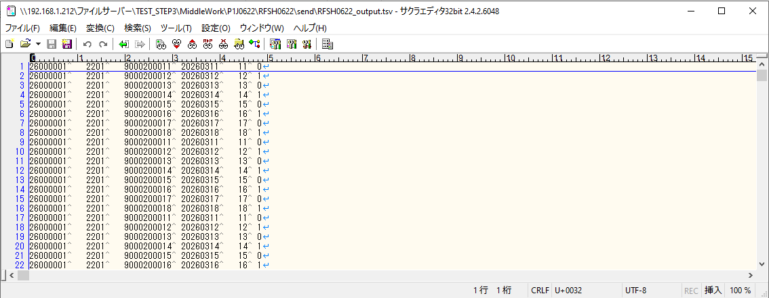
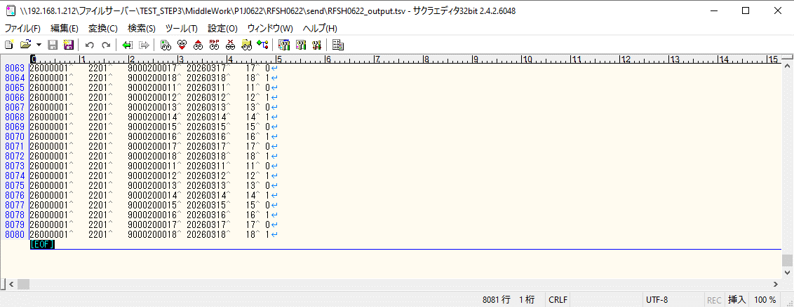
テスト実施

テストフロー
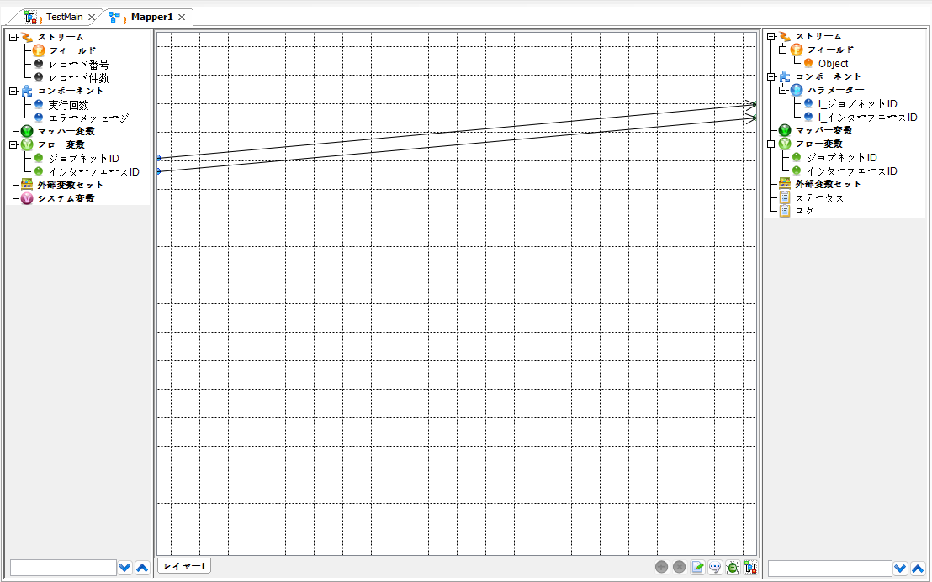

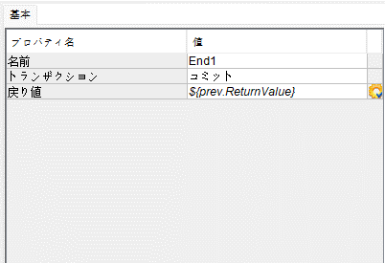

起動パラメータ.フロー変数を
RFSH0622.Mainのパラメータに受け渡す

RFSH0622 Main の戻り値をテストフローの戻り値に設定

■1回目 正常系・1000件未満・ファイル送信前結合有無=false

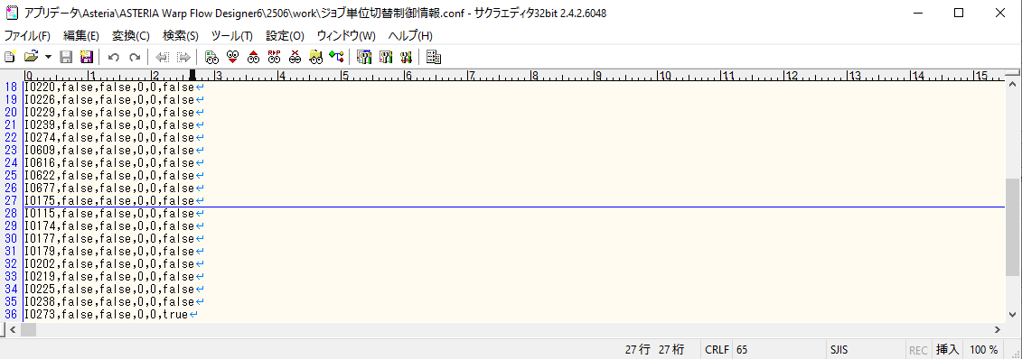

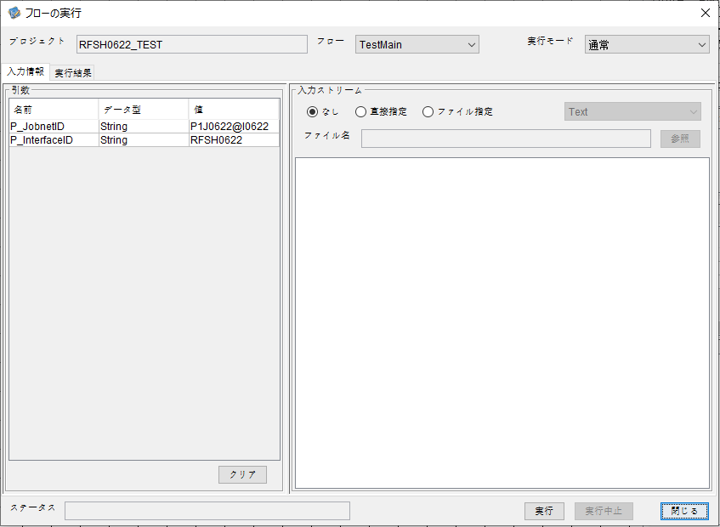
P_ジョブネットID=P1J0622@I0622
P_インターフェースID=RFSH0622

 |  | 実行結果
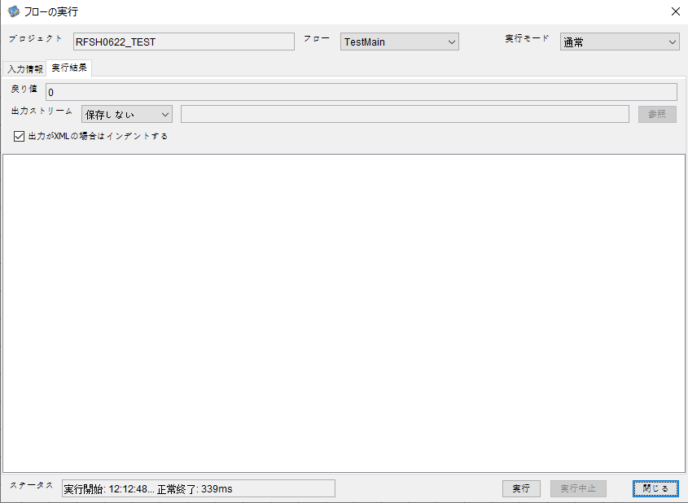

 | No.1-2-1

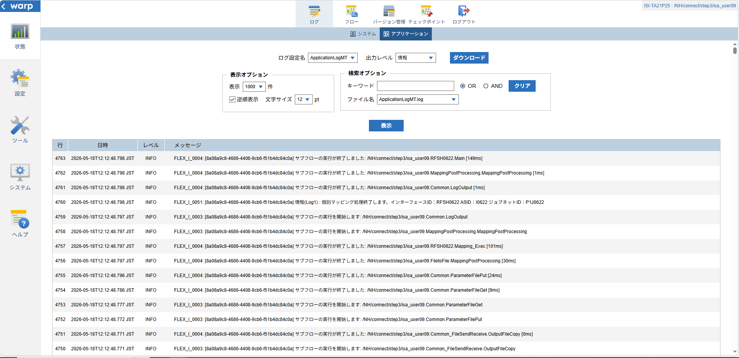
 | No.1-1-1

 |  | 行 | 日時 | レベル | メッセージ
 |  | 4711 | 2026-05-18T12:12:48.649 JST | INFO | FLEX_I_0003: [8a08a9c8-4686-4408-9cb6-f51b4dc84c0a] サブフローの実行を開始します: /NH/connect/step3/isa_user09.RFSH0622.Main
 | No.2-1-1 | 4712 | 2026-05-18T12:12:48.650 JST | INFO | FLEX_I_0003: [8a08a9c8-4686-4408-9cb6-f51b4dc84c0a] サブフローの実行を開始します: /NH/connect/step3/isa_user09.MappingPreProcessing.MappingPreProcessing
 |  | 4713 | 2026-05-18T12:12:48.652 JST | INFO | FLEX_I_0003: [8a08a9c8-4686-4408-9cb6-f51b4dc84c0a] サブフローの実行を開始します: /NH/connect/step3/isa_user09.Common.LogOutput
 | No.2-2-1 | 4714 | 2026-05-18T12:12:48.653 JST | INFO | FLEX_I_0051: [8a08a9c8-4686-4408-9cb6-f51b4dc84c0a] 情報(Log1) : 個別マッピング処理開始します。インターフェースID：RFSH0622 ASID：I0622 ジョブネットID：P1J0622
 |  | 4715 | 2026-05-18T12:12:48.653 JST | INFO | FLEX_I_0004: [8a08a9c8-4686-4408-9cb6-f51b4dc84c0a] サブフローの実行が終了しました: /NH/connect/step3/isa_user09.Common.LogOutput [1ms]
 |  | 4716 | 2026-05-18T12:12:48.654 JST | INFO | FLEX_I_0003: [8a08a9c8-4686-4408-9cb6-f51b4dc84c0a] サブフローの実行を開始します: /NH/connect/step3/isa_user09.Common.InputParameterCheck
 |  | 4717 | 2026-05-18T12:12:48.655 JST | INFO | FLEX_I_0004: [8a08a9c8-4686-4408-9cb6-f51b4dc84c0a] サブフローの実行が終了しました: /NH/connect/step3/isa_user09.Common.InputParameterCheck [1ms]
 |  | 4718 | 2026-05-18T12:12:48.656 JST | INFO | FLEX_I_0003: [8a08a9c8-4686-4408-9cb6-f51b4dc84c0a] サブフローの実行を開始します: /NH/connect/step3/isa_user09.Common.SettingInit
 |  | 4719 | 2026-05-18T12:12:48.673 JST | INFO | FLEX_I_0004: [8a08a9c8-4686-4408-9cb6-f51b4dc84c0a] サブフローの実行が終了しました: /NH/connect/step3/isa_user09.Common.SettingInit [17ms]
 |  | 4720 | 2026-05-18T12:12:48.673 JST | INFO | FLEX_I_0003: [8a08a9c8-4686-4408-9cb6-f51b4dc84c0a] サブフローの実行を開始します: /NH/connect/step3/isa_user09.Common.ParameterFileGet
 |  | 4721 | 2026-05-18T12:12:48.683 JST | INFO | FLEX_I_0004: [8a08a9c8-4686-4408-9cb6-f51b4dc84c0a] サブフローの実行が終了しました: /NH/connect/step3/isa_user09.Common.ParameterFileGet [10ms]
 |  | 4722 | 2026-05-18T12:12:48.684 JST | INFO | FLEX_I_0003: [8a08a9c8-4686-4408-9cb6-f51b4dc84c0a] サブフローの実行を開始します: /NH/connect/step3/isa_user09.Common_FileSendReceive.WorkFileDelete
 |  | 4723 | 2026-05-18T12:12:48.684 JST | INFO | FLEX_I_0004: [8a08a9c8-4686-4408-9cb6-f51b4dc84c0a] サブフローの実行が終了しました: /NH/connect/step3/isa_user09.Common_FileSendReceive.WorkFileDelete [0ms]
 |  | 4724 | 2026-05-18T12:12:48.685 JST | INFO | FLEX_I_0003: [8a08a9c8-4686-4408-9cb6-f51b4dc84c0a] サブフローの実行を開始します: /NH/connect/step3/isa_user09.Common.ParameterFileGet
 |  | 4725 | 2026-05-18T12:12:48.694 JST | INFO | FLEX_I_0004: [8a08a9c8-4686-4408-9cb6-f51b4dc84c0a] サブフローの実行が終了しました: /NH/connect/step3/isa_user09.Common.ParameterFileGet [9ms]
 |  | 4726 | 2026-05-18T12:12:48.694 JST | INFO | FLEX_I_0003: [8a08a9c8-4686-4408-9cb6-f51b4dc84c0a] サブフローの実行を開始します: /NH/connect/step3/isa_user09.Common_FileSendReceive.WorkFileDelete
 |  | 4727 | 2026-05-18T12:12:48.695 JST | INFO | FLEX_I_0004: [8a08a9c8-4686-4408-9cb6-f51b4dc84c0a] サブフローの実行が終了しました: /NH/connect/step3/isa_user09.Common_FileSendReceive.WorkFileDelete [1ms]
 |  | 4728 | 2026-05-18T12:12:48.695 JST | INFO | FLEX_I_0003: [8a08a9c8-4686-4408-9cb6-f51b4dc84c0a] サブフローの実行を開始します: /NH/connect/step3/isa_user09.Common_Conversion.GetConversionMst
 |  | 4729 | 2026-05-18T12:12:48.696 JST | INFO | FLEX_I_0004: [8a08a9c8-4686-4408-9cb6-f51b4dc84c0a] サブフローの実行が終了しました: /NH/connect/step3/isa_user09.Common_Conversion.GetConversionMst [1ms]
 |  | 4730 | 2026-05-18T12:12:48.696 JST | INFO | FLEX_I_0004: [8a08a9c8-4686-4408-9cb6-f51b4dc84c0a] サブフローの実行が終了しました: /NH/connect/step3/isa_user09.MappingPreProcessing.MappingPreProcessing [46ms]
 |  | 4731 | 2026-05-18T12:12:48.696 JST | INFO | FLEX_I_0003: [8a08a9c8-4686-4408-9cb6-f51b4dc84c0a] サブフローの実行を開始します: /NH/connect/step3/isa_user09.RFSH0622.Mapping_Exec
 | No.3-1-1 | 4732 | 2026-05-18T12:12:48.697 JST | INFO | FLEX_I_0003: [8a08a9c8-4686-4408-9cb6-f51b4dc84c0a] サブフローの実行を開始します: /NH/connect/step3/isa_user09.FiletoFile.MappingPreProcessing
 |  | 4733 | 2026-05-18T12:12:48.698 JST | INFO | FLEX_I_0003: [8a08a9c8-4686-4408-9cb6-f51b4dc84c0a] サブフローの実行を開始します: /NH/connect/step3/isa_user09.Common.ParameterFileGet
 |  | 4734 | 2026-05-18T12:12:48.707 JST | INFO | FLEX_I_0004: [8a08a9c8-4686-4408-9cb6-f51b4dc84c0a] サブフローの実行が終了しました: /NH/connect/step3/isa_user09.Common.ParameterFileGet [9ms]
 |  | 4735 | 2026-05-18T12:12:48.715 JST | INFO | FLEX_I_0003: [8a08a9c8-4686-4408-9cb6-f51b4dc84c0a] サブフローの実行を開始します: /NH/connect/step3/isa_user09.Common.ParameterFilePut
 |  | 4736 | 2026-05-18T12:12:48.719 JST | INFO | FLEX_I_0003: [8a08a9c8-4686-4408-9cb6-f51b4dc84c0a] サブフローの実行を開始します: /NH/connect/step3/isa_user09.Common.ParameterFileGet
 |  | 4737 | 2026-05-18T12:12:48.727 JST | INFO | FLEX_I_0004: [8a08a9c8-4686-4408-9cb6-f51b4dc84c0a] サブフローの実行が終了しました: /NH/connect/step3/isa_user09.Common.ParameterFileGet [8ms]
 |  | 4738 | 2026-05-18T12:12:48.739 JST | INFO | FLEX_I_0004: [8a08a9c8-4686-4408-9cb6-f51b4dc84c0a] サブフローの実行が終了しました: /NH/connect/step3/isa_user09.Common.ParameterFilePut [24ms]
 |  | 4739 | 2026-05-18T12:12:48.739 JST | INFO | FLEX_I_0004: [8a08a9c8-4686-4408-9cb6-f51b4dc84c0a] サブフローの実行が終了しました: /NH/connect/step3/isa_user09.FiletoFile.MappingPreProcessing [42ms]
 |  | 4740 | 2026-05-18T12:12:48.740 JST | INFO | FLEX_I_0003: [8a08a9c8-4686-4408-9cb6-f51b4dc84c0a] サブフローの実行を開始します: /NH/connect/step3/isa_user09.RFSH0622.Mapping_Caller
 | No.4-1-1 | 4741 | 2026-05-18T12:12:48.756 JST | INFO | FLEX_I_0003: [8a08a9c8-4686-4408-9cb6-f51b4dc84c0a] サブフローの実行を開始します: /NH/connect/step3/isa_user09.Mapping_0022-2.Mapping
 | No.4-2-1 | 4742 | 2026-05-18T12:12:48.763 JST | INFO | FLEX_I_0004: [8a08a9c8-4686-4408-9cb6-f51b4dc84c0a] サブフローの実行が終了しました: /NH/connect/step3/isa_user09.Mapping_0022-2.Mapping [7ms]
 |  | 4743 | 2026-05-18T12:12:48.763 JST | INFO | FLEX_I_0003: [8a08a9c8-4686-4408-9cb6-f51b4dc84c0a] サブフローの実行を開始します: /NH/connect/step3/isa_user09.RFSH0622.Mapping_FilePut
 |  | 4744 | 2026-05-18T12:12:48.766 JST | INFO | FLEX_I_0004: [8a08a9c8-4686-4408-9cb6-f51b4dc84c0a] サブフローの実行が終了しました: /NH/connect/step3/isa_user09.RFSH0622.Mapping_FilePut [3ms]
 |  | 4745 | 2026-05-18T12:12:48.767 JST | INFO | FLEX_I_0004: [8a08a9c8-4686-4408-9cb6-f51b4dc84c0a] サブフローの実行が終了しました: /NH/connect/step3/isa_user09.RFSH0622.Mapping_Caller [27ms]
 | No.5-1-1 | 4746 | 2026-05-18T12:12:48.767 JST | INFO | FLEX_I_0003: [8a08a9c8-4686-4408-9cb6-f51b4dc84c0a] サブフローの実行を開始します: /NH/connect/step3/isa_user09.FiletoFile.MappingPostProcessing
 |  | 4747 | 2026-05-18T12:12:48.769 JST | INFO | FLEX_I_0003: [8a08a9c8-4686-4408-9cb6-f51b4dc84c0a] サブフローの実行を開始します: /NH/connect/step3/isa_user09.Common.LogOutput
 | No.5-3-1 | 4748 | 2026-05-18T12:12:48.769 JST | INFO | FLEX_I_0051: [8a08a9c8-4686-4408-9cb6-f51b4dc84c0a] 情報(Log1) : ファイルを作成しました。インターフェースID：RFSH0622 ASID：I0622 ジョブネットID：P1J0622 ファイル名：RFSH0622_output.tsv 処理件数：8件
 |  | 4749 | 2026-05-18T12:12:48.770 JST | INFO | FLEX_I_0004: [8a08a9c8-4686-4408-9cb6-f51b4dc84c0a] サブフローの実行が終了しました: /NH/connect/step3/isa_user09.Common.LogOutput [1ms]
 |  | 4750 | 2026-05-18T12:12:48.771 JST | INFO | FLEX_I_0003: [8a08a9c8-4686-4408-9cb6-f51b4dc84c0a] サブフローの実行を開始します: /NH/connect/step3/isa_user09.Common_FileSendReceive.OutputFileCopy
 |  | 4751 | 2026-05-18T12:12:48.771 JST | INFO | FLEX_I_0004: [8a08a9c8-4686-4408-9cb6-f51b4dc84c0a] サブフローの実行が終了しました: /NH/connect/step3/isa_user09.Common_FileSendReceive.OutputFileCopy [0ms]
 |  | 4752 | 2026-05-18T12:12:48.772 JST | INFO | FLEX_I_0003: [8a08a9c8-4686-4408-9cb6-f51b4dc84c0a] サブフローの実行を開始します: /NH/connect/step3/isa_user09.Common.ParameterFilePut
 |  | 4753 | 2026-05-18T12:12:48.777 JST | INFO | FLEX_I_0003: [8a08a9c8-4686-4408-9cb6-f51b4dc84c0a] サブフローの実行を開始します: /NH/connect/step3/isa_user09.Common.ParameterFileGet
 |  | 4754 | 2026-05-18T12:12:48.786 JST | INFO | FLEX_I_0004: [8a08a9c8-4686-4408-9cb6-f51b4dc84c0a] サブフローの実行が終了しました: /NH/connect/step3/isa_user09.Common.ParameterFileGet [9ms]
 |  | 4755 | 2026-05-18T12:12:48.796 JST | INFO | FLEX_I_0004: [8a08a9c8-4686-4408-9cb6-f51b4dc84c0a] サブフローの実行が終了しました: /NH/connect/step3/isa_user09.Common.ParameterFilePut [24ms]
 |  | 4756 | 2026-05-18T12:12:48.797 JST | INFO | FLEX_I_0004: [8a08a9c8-4686-4408-9cb6-f51b4dc84c0a] サブフローの実行が終了しました: /NH/connect/step3/isa_user09.FiletoFile.MappingPostProcessing [30ms]
 |  | 4757 | 2026-05-18T12:12:48.797 JST | INFO | FLEX_I_0004: [8a08a9c8-4686-4408-9cb6-f51b4dc84c0a] サブフローの実行が終了しました: /NH/connect/step3/isa_user09.RFSH0622.Mapping_Exec [101ms]
 | No.6-1-1 | 4758 | 2026-05-18T12:12:48.797 JST | INFO | FLEX_I_0003: [8a08a9c8-4686-4408-9cb6-f51b4dc84c0a] サブフローの実行を開始します: /NH/connect/step3/isa_user09.MappingPostProcessing.MappingPostProcessing
 |  | 4759 | 2026-05-18T12:12:48.797 JST | INFO | FLEX_I_0003: [8a08a9c8-4686-4408-9cb6-f51b4dc84c0a] サブフローの実行を開始します: /NH/connect/step3/isa_user09.Common.LogOutput
 |  | 4760 | 2026-05-18T12:12:48.798 JST | INFO | FLEX_I_0051: [8a08a9c8-4686-4408-9cb6-f51b4dc84c0a] 情報(Log1) : 個別マッピング処理終了します。インターフェースID：RFSH0622 ASID：I0622 ジョブネットID：P1J0622
 |  | 4761 | 2026-05-18T12:12:48.798 JST | INFO | FLEX_I_0004: [8a08a9c8-4686-4408-9cb6-f51b4dc84c0a] サブフローの実行が終了しました: /NH/connect/step3/isa_user09.Common.LogOutput [1ms]
 |  | 4762 | 2026-05-18T12:12:48.798 JST | INFO | FLEX_I_0004: [8a08a9c8-4686-4408-9cb6-f51b4dc84c0a] サブフローの実行が終了しました: /NH/connect/step3/isa_user09.MappingPostProcessing.MappingPostProcessing [1ms]
 |  | 4763 | 2026-05-18T12:12:48.798 JST | INFO | FLEX_I_0004: [8a08a9c8-4686-4408-9cb6-f51b4dc84c0a] サブフローの実行が終了しました: /NH/connect/step3/isa_user09.RFSH0622.Main [149ms]

 | No.3-2-1

 | No.7-1-1

 | No.5-4-1

■2回目 異常系・起動パラメータ不正

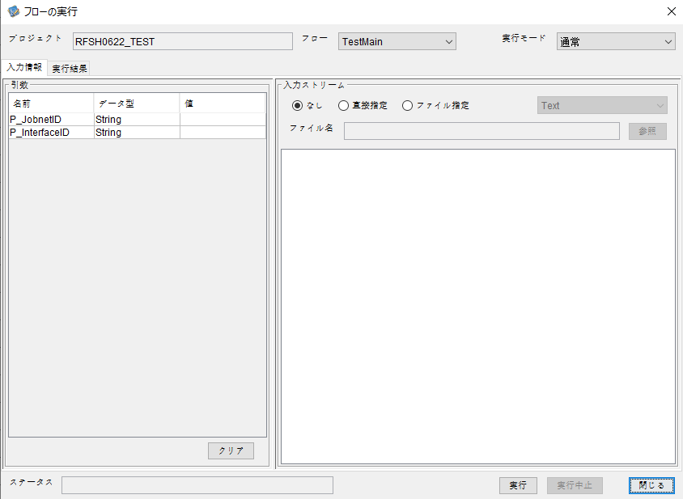
I_ジョブネットID=
I_インターフェースID=


 | No.1-2-2
 | No.2-2-2

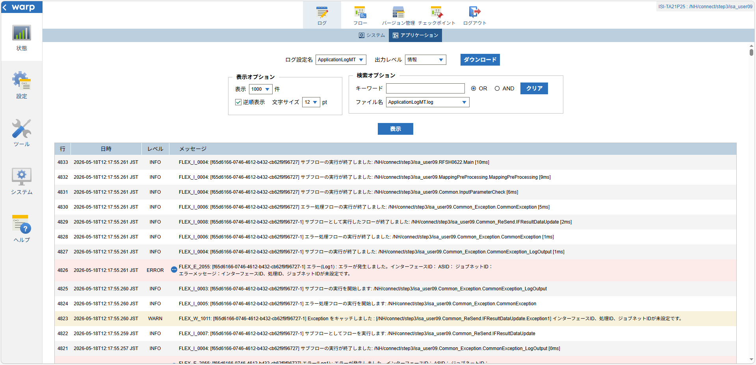

 |  | 行 | 日時 | レベル | メッセージ
 |  | 4811 | 2026-05-18T12:17:55.251 JST | INFO | FLEX_I_0003: [f65d6166-0746-4612-b432-cb62f9f96727] サブフローの実行を開始します: /NH/connect/step3/isa_user09.RFSH0622.Main
 |  | 4812 | 2026-05-18T12:17:55.252 JST | INFO | FLEX_I_0003: [f65d6166-0746-4612-b432-cb62f9f96727] サブフローの実行を開始します: /NH/connect/step3/isa_user09.MappingPreProcessing.MappingPreProcessing
 |  | 4813 | 2026-05-18T12:17:55.253 JST | INFO | FLEX_I_0003: [f65d6166-0746-4612-b432-cb62f9f96727] サブフローの実行を開始します: /NH/connect/step3/isa_user09.Common.LogOutput
 |  | 4814 | 2026-05-18T12:17:55.254 JST | INFO | FLEX_I_0051: [f65d6166-0746-4612-b432-cb62f9f96727] 情報(Log1) : 個別マッピング処理開始します。インターフェースID： ASID： ジョブネットID：
 |  | 4815 | 2026-05-18T12:17:55.254 JST | INFO | FLEX_I_0004: [f65d6166-0746-4612-b432-cb62f9f96727] サブフローの実行が終了しました: /NH/connect/step3/isa_user09.Common.LogOutput [1ms]
 |  | 4816 | 2026-05-18T12:17:55.255 JST | INFO | FLEX_I_0003: [f65d6166-0746-4612-b432-cb62f9f96727] サブフローの実行を開始します: /NH/connect/step3/isa_user09.Common.InputParameterCheck
 |  | 4817 | 2026-05-18T12:17:55.256 JST | WARN | FLEX_W_1011: [f65d6166-0746-4612-b432-cb62f9f96727] Exception をキャッチしました : [/NH/connect/step3/isa_user09.Common.InputParameterCheck.Exception1] インターフェースID、ジョブネットID、ASIDが未設定です。
 |  | 4818 | 2026-05-18T12:17:55.256 JST | INFO | FLEX_I_0005: [f65d6166-0746-4612-b432-cb62f9f96727] エラー処理フローの実行を開始します: /NH/connect/step3/isa_user09.Common_Exception.CommonException
 |  | 4819 | 2026-05-18T12:17:55.257 JST | INFO | FLEX_I_0003: [f65d6166-0746-4612-b432-cb62f9f96727] サブフローの実行を開始します: /NH/connect/step3/isa_user09.Common_Exception.CommonException_LogOutput
 |  | 4820 | 2026-05-18T12:17:55.257 JST | ERROR | FLEX_E_2055: [f65d6166-0746-4612-b432-cb62f9f96727] エラー(Log1) : エラーが発生しました。インターフェースID： ASID： ジョブネットID：
 |  | 4821 | 2026-05-18T12:17:55.257 JST | INFO | FLEX_I_0004: [f65d6166-0746-4612-b432-cb62f9f96727] サブフローの実行が終了しました: /NH/connect/step3/isa_user09.Common_Exception.CommonException_LogOutput [0ms]
 |  | 4822 | 2026-05-18T12:17:55.259 JST | INFO | FLEX_I_0007: [f65d6166-0746-4612-b432-cb62f9f96727-1] サブフローとしてフローを実行します: /NH/connect/step3/isa_user09.Common_ReSend.IFResultDataUpdate
 |  | 4823 | 2026-05-18T12:17:55.260 JST | WARN | FLEX_W_1011: [f65d6166-0746-4612-b432-cb62f9f96727-1] Exception をキャッチしました : [/NH/connect/step3/isa_user09.Common_ReSend.IFResultDataUpdate.Exception1] インターフェースID、処理ID、ジョブネットIDが未設定です。
 |  | 4824 | 2026-05-18T12:17:55.260 JST | INFO | FLEX_I_0005: [f65d6166-0746-4612-b432-cb62f9f96727-1] エラー処理フローの実行を開始します: /NH/connect/step3/isa_user09.Common_Exception.CommonException
 |  | 4825 | 2026-05-18T12:17:55.260 JST | INFO | FLEX_I_0003: [f65d6166-0746-4612-b432-cb62f9f96727-1] サブフローの実行を開始します: /NH/connect/step3/isa_user09.Common_Exception.CommonException_LogOutput
 |  | 4826 | 2026-05-18T12:17:55.261 JST | ERROR | FLEX_E_2055: [f65d6166-0746-4612-b432-cb62f9f96727-1] エラー(Log1) : エラーが発生しました。インターフェースID： ASID： ジョブネットID：
 |  | 4827 | 2026-05-18T12:17:55.261 JST | INFO | FLEX_I_0004: [f65d6166-0746-4612-b432-cb62f9f96727-1] サブフローの実行が終了しました: /NH/connect/step3/isa_user09.Common_Exception.CommonException_LogOutput [1ms]
 |  | 4828 | 2026-05-18T12:17:55.261 JST | INFO | FLEX_I_0006: [f65d6166-0746-4612-b432-cb62f9f96727-1] エラー処理フローの実行が終了しました: /NH/connect/step3/isa_user09.Common_Exception.CommonException [1ms]
 |  | 4829 | 2026-05-18T12:17:55.261 JST | INFO | FLEX_I_0008: [f65d6166-0746-4612-b432-cb62f9f96727-1] サブフローとして実行したフローが終了しました: /NH/connect/step3/isa_user09.Common_ReSend.IFResultDataUpdate [2ms]
 |  | 4830 | 2026-05-18T12:17:55.261 JST | INFO | FLEX_I_0006: [f65d6166-0746-4612-b432-cb62f9f96727] エラー処理フローの実行が終了しました: /NH/connect/step3/isa_user09.Common_Exception.CommonException [5ms]
 |  | 4831 | 2026-05-18T12:17:55.261 JST | INFO | FLEX_I_0004: [f65d6166-0746-4612-b432-cb62f9f96727] サブフローの実行が終了しました: /NH/connect/step3/isa_user09.Common.InputParameterCheck [6ms]
 |  | 4832 | 2026-05-18T12:17:55.261 JST | INFO | FLEX_I_0004: [f65d6166-0746-4612-b432-cb62f9f96727] サブフローの実行が終了しました: /NH/connect/step3/isa_user09.MappingPreProcessing.MappingPreProcessing [9ms]
 |  | 4833 | 2026-05-18T12:17:55.261 JST | INFO | FLEX_I_0004: [f65d6166-0746-4612-b432-cb62f9f96727] サブフローの実行が終了しました: /NH/connect/step3/isa_user09.RFSH0622.Main [10ms]

■3回目 正常系・ファイル送信前結合有無=true

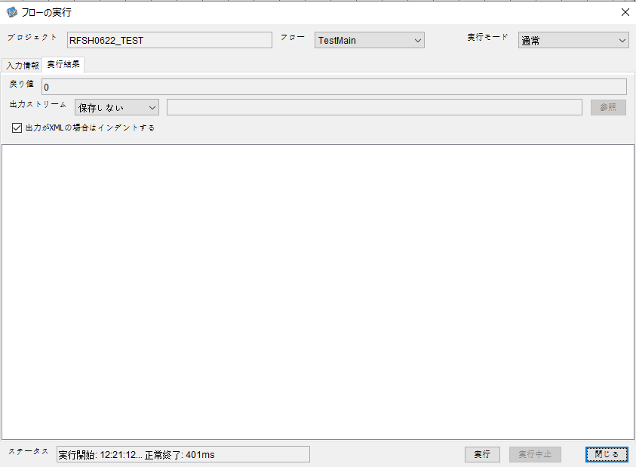

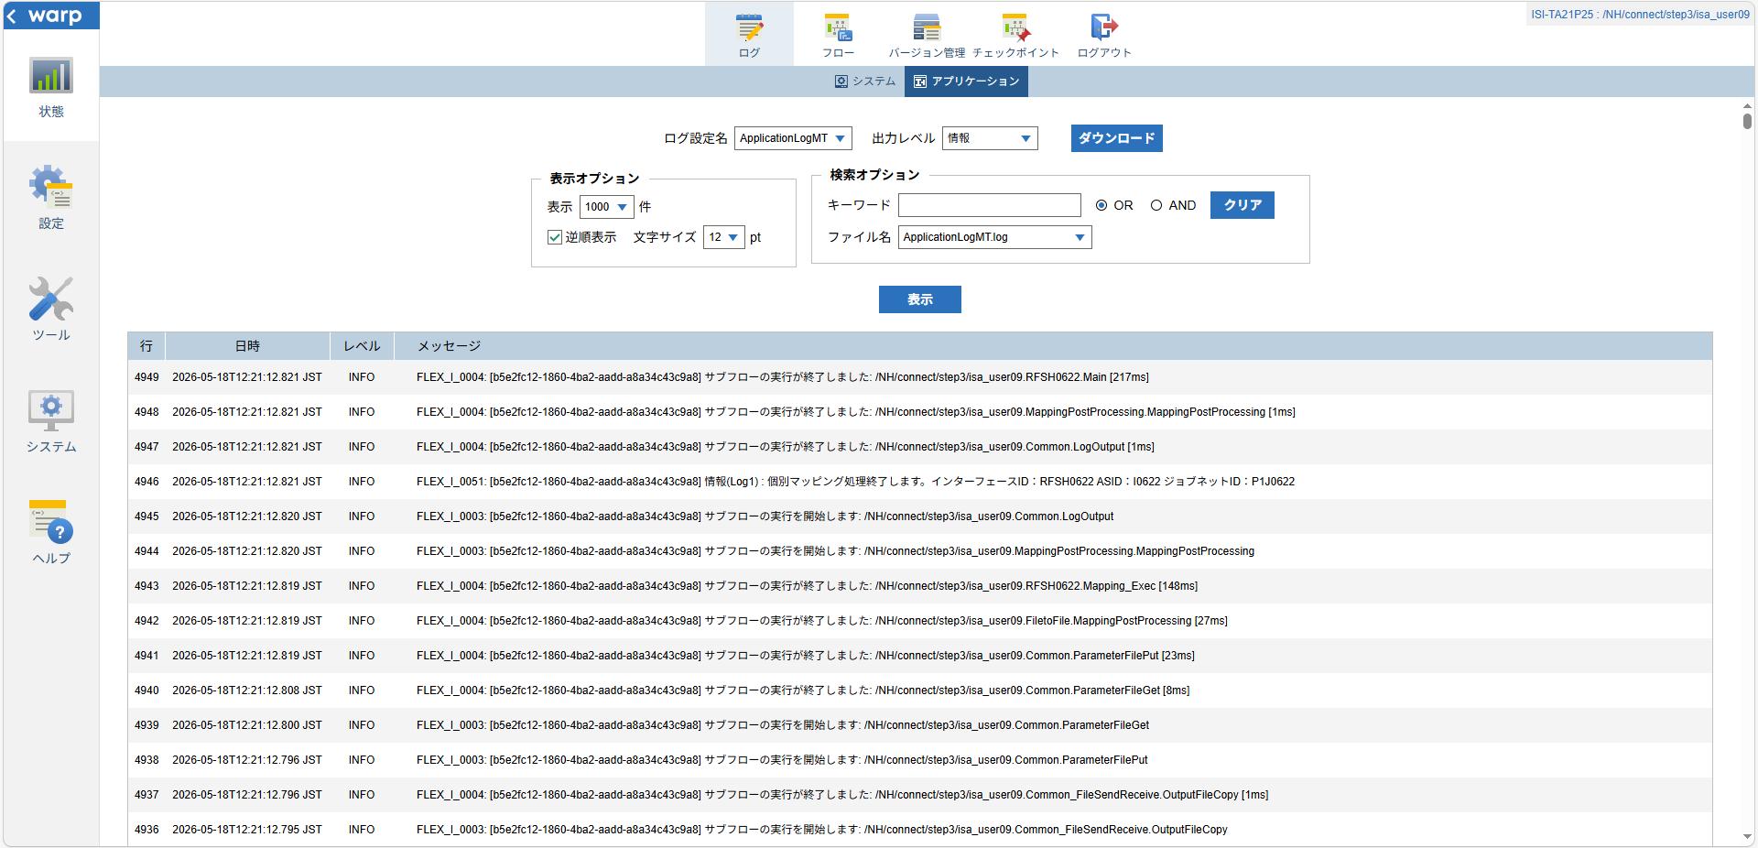

 |  | 行 | 日時 | レベル | メッセージ
 |  | 4885 | 2026-05-18T12:21:12.604 JST | INFO | FLEX_I_0003: [b5e2fc12-1860-4ba2-aadd-a8a34c43c9a8] サブフローの実行を開始します: /NH/connect/step3/isa_user09.RFSH0622.Main
 |  | 4886 | 2026-05-18T12:21:12.606 JST | INFO | FLEX_I_0003: [b5e2fc12-1860-4ba2-aadd-a8a34c43c9a8] サブフローの実行を開始します: /NH/connect/step3/isa_user09.MappingPreProcessing.MappingPreProcessing
 |  | 4887 | 2026-05-18T12:21:12.607 JST | INFO | FLEX_I_0003: [b5e2fc12-1860-4ba2-aadd-a8a34c43c9a8] サブフローの実行を開始します: /NH/connect/step3/isa_user09.Common.LogOutput
 |  | 4888 | 2026-05-18T12:21:12.608 JST | INFO | FLEX_I_0051: [b5e2fc12-1860-4ba2-aadd-a8a34c43c9a8] 情報(Log1) : 個別マッピング処理開始します。インターフェースID：RFSH0622 ASID：I0622 ジョブネットID：P1J0622
 |  | 4889 | 2026-05-18T12:21:12.608 JST | INFO | FLEX_I_0004: [b5e2fc12-1860-4ba2-aadd-a8a34c43c9a8] サブフローの実行が終了しました: /NH/connect/step3/isa_user09.Common.LogOutput [1ms]
 |  | 4890 | 2026-05-18T12:21:12.609 JST | INFO | FLEX_I_0003: [b5e2fc12-1860-4ba2-aadd-a8a34c43c9a8] サブフローの実行を開始します: /NH/connect/step3/isa_user09.Common.InputParameterCheck
 |  | 4891 | 2026-05-18T12:21:12.609 JST | INFO | FLEX_I_0004: [b5e2fc12-1860-4ba2-aadd-a8a34c43c9a8] サブフローの実行が終了しました: /NH/connect/step3/isa_user09.Common.InputParameterCheck [0ms]
 |  | 4892 | 2026-05-18T12:21:12.609 JST | INFO | FLEX_I_0003: [b5e2fc12-1860-4ba2-aadd-a8a34c43c9a8] サブフローの実行を開始します: /NH/connect/step3/isa_user09.Common.SettingInit
 |  | 4893 | 2026-05-18T12:21:12.627 JST | INFO | FLEX_I_0004: [b5e2fc12-1860-4ba2-aadd-a8a34c43c9a8] サブフローの実行が終了しました: /NH/connect/step3/isa_user09.Common.SettingInit [18ms]
 |  | 4894 | 2026-05-18T12:21:12.629 JST | INFO | FLEX_I_0003: [b5e2fc12-1860-4ba2-aadd-a8a34c43c9a8] サブフローの実行を開始します: /NH/connect/step3/isa_user09.Common.ParameterFileGet
 |  | 4895 | 2026-05-18T12:21:12.639 JST | INFO | FLEX_I_0004: [b5e2fc12-1860-4ba2-aadd-a8a34c43c9a8] サブフローの実行が終了しました: /NH/connect/step3/isa_user09.Common.ParameterFileGet [10ms]
 |  | 4896 | 2026-05-18T12:21:12.639 JST | INFO | FLEX_I_0003: [b5e2fc12-1860-4ba2-aadd-a8a34c43c9a8] サブフローの実行を開始します: /NH/connect/step3/isa_user09.Common_FileSendReceive.WorkFileDelete
 |  | 4897 | 2026-05-18T12:21:12.659 JST | INFO | FLEX_I_0004: [b5e2fc12-1860-4ba2-aadd-a8a34c43c9a8] サブフローの実行が終了しました: /NH/connect/step3/isa_user09.Common_FileSendReceive.WorkFileDelete [20ms]
 |  | 4898 | 2026-05-18T12:21:12.660 JST | INFO | FLEX_I_0003: [b5e2fc12-1860-4ba2-aadd-a8a34c43c9a8] サブフローの実行を開始します: /NH/connect/step3/isa_user09.Common.ParameterFileGet
 |  | 4899 | 2026-05-18T12:21:12.668 JST | INFO | FLEX_I_0004: [b5e2fc12-1860-4ba2-aadd-a8a34c43c9a8] サブフローの実行が終了しました: /NH/connect/step3/isa_user09.Common.ParameterFileGet [8ms]
 |  | 4900 | 2026-05-18T12:21:12.669 JST | INFO | FLEX_I_0003: [b5e2fc12-1860-4ba2-aadd-a8a34c43c9a8] サブフローの実行を開始します: /NH/connect/step3/isa_user09.Common_FileSendReceive.WorkFileDelete
 |  | 4901 | 2026-05-18T12:21:12.670 JST | INFO | FLEX_I_0004: [b5e2fc12-1860-4ba2-aadd-a8a34c43c9a8] サブフローの実行が終了しました: /NH/connect/step3/isa_user09.Common_FileSendReceive.WorkFileDelete [1ms]
 |  | 4902 | 2026-05-18T12:21:12.670 JST | INFO | FLEX_I_0003: [b5e2fc12-1860-4ba2-aadd-a8a34c43c9a8] サブフローの実行を開始します: /NH/connect/step3/isa_user09.Common_Conversion.GetConversionMst
 |  | 4903 | 2026-05-18T12:21:12.671 JST | INFO | FLEX_I_0004: [b5e2fc12-1860-4ba2-aadd-a8a34c43c9a8] サブフローの実行が終了しました: /NH/connect/step3/isa_user09.Common_Conversion.GetConversionMst [1ms]
 |  | 4904 | 2026-05-18T12:21:12.671 JST | INFO | FLEX_I_0004: [b5e2fc12-1860-4ba2-aadd-a8a34c43c9a8] サブフローの実行が終了しました: /NH/connect/step3/isa_user09.MappingPreProcessing.MappingPreProcessing [65ms]
 |  | 4905 | 2026-05-18T12:21:12.671 JST | INFO | FLEX_I_0003: [b5e2fc12-1860-4ba2-aadd-a8a34c43c9a8] サブフローの実行を開始します: /NH/connect/step3/isa_user09.RFSH0622.Mapping_Exec
 |  | 4906 | 2026-05-18T12:21:12.672 JST | INFO | FLEX_I_0003: [b5e2fc12-1860-4ba2-aadd-a8a34c43c9a8] サブフローの実行を開始します: /NH/connect/step3/isa_user09.FiletoFile.MappingPreProcessing
 |  | 4907 | 2026-05-18T12:21:12.674 JST | INFO | FLEX_I_0003: [b5e2fc12-1860-4ba2-aadd-a8a34c43c9a8] サブフローの実行を開始します: /NH/connect/step3/isa_user09.Common.ParameterFileGet
 |  | 4908 | 2026-05-18T12:21:12.682 JST | INFO | FLEX_I_0004: [b5e2fc12-1860-4ba2-aadd-a8a34c43c9a8] サブフローの実行が終了しました: /NH/connect/step3/isa_user09.Common.ParameterFileGet [8ms]
 |  | 4909 | 2026-05-18T12:21:12.691 JST | INFO | FLEX_I_0003: [b5e2fc12-1860-4ba2-aadd-a8a34c43c9a8] サブフローの実行を開始します: /NH/connect/step3/isa_user09.Common.ParameterFilePut
 |  | 4910 | 2026-05-18T12:21:12.694 JST | INFO | FLEX_I_0003: [b5e2fc12-1860-4ba2-aadd-a8a34c43c9a8] サブフローの実行を開始します: /NH/connect/step3/isa_user09.Common.ParameterFileGet
 |  | 4911 | 2026-05-18T12:21:12.703 JST | INFO | FLEX_I_0004: [b5e2fc12-1860-4ba2-aadd-a8a34c43c9a8] サブフローの実行が終了しました: /NH/connect/step3/isa_user09.Common.ParameterFileGet [9ms]
 |  | 4912 | 2026-05-18T12:21:12.713 JST | INFO | FLEX_I_0004: [b5e2fc12-1860-4ba2-aadd-a8a34c43c9a8] サブフローの実行が終了しました: /NH/connect/step3/isa_user09.Common.ParameterFilePut [22ms]
 |  | 4913 | 2026-05-18T12:21:12.713 JST | INFO | FLEX_I_0003: [b5e2fc12-1860-4ba2-aadd-a8a34c43c9a8] サブフローの実行を開始します: /NH/connect/step3/isa_user09.FiletoFile.PutParameterFileCaseMulitipleFiles
 |  | 4914 | 2026-05-18T12:21:12.715 JST | INFO | FLEX_I_0003: [b5e2fc12-1860-4ba2-aadd-a8a34c43c9a8] サブフローの実行を開始します: /NH/connect/step3/isa_user09.Common.ParameterFilePut
 |  | 4915 | 2026-05-18T12:21:12.719 JST | INFO | FLEX_I_0003: [b5e2fc12-1860-4ba2-aadd-a8a34c43c9a8] サブフローの実行を開始します: /NH/connect/step3/isa_user09.Common.ParameterFileGet
 |  | 4916 | 2026-05-18T12:21:12.727 JST | INFO | FLEX_I_0004: [b5e2fc12-1860-4ba2-aadd-a8a34c43c9a8] サブフローの実行が終了しました: /NH/connect/step3/isa_user09.Common.ParameterFileGet [8ms]
 |  | 4917 | 2026-05-18T12:21:12.737 JST | INFO | FLEX_I_0004: [b5e2fc12-1860-4ba2-aadd-a8a34c43c9a8] サブフローの実行が終了しました: /NH/connect/step3/isa_user09.Common.ParameterFilePut [22ms]
 |  | 4918 | 2026-05-18T12:21:12.738 JST | INFO | FLEX_I_0003: [b5e2fc12-1860-4ba2-aadd-a8a34c43c9a8] サブフローの実行を開始します: /NH/connect/step3/isa_user09.Common.ParameterFilePut
 |  | 4919 | 2026-05-18T12:21:12.741 JST | INFO | FLEX_I_0003: [b5e2fc12-1860-4ba2-aadd-a8a34c43c9a8] サブフローの実行を開始します: /NH/connect/step3/isa_user09.Common.ParameterFileGet
 |  | 4920 | 2026-05-18T12:21:12.749 JST | INFO | FLEX_I_0004: [b5e2fc12-1860-4ba2-aadd-a8a34c43c9a8] サブフローの実行が終了しました: /NH/connect/step3/isa_user09.Common.ParameterFileGet [8ms]
 |  | 4921 | 2026-05-18T12:21:12.760 JST | INFO | FLEX_I_0004: [b5e2fc12-1860-4ba2-aadd-a8a34c43c9a8] サブフローの実行が終了しました: /NH/connect/step3/isa_user09.Common.ParameterFilePut [22ms]
 |  | 4922 | 2026-05-18T12:21:12.761 JST | INFO | FLEX_I_0003: [b5e2fc12-1860-4ba2-aadd-a8a34c43c9a8] サブフローの実行を開始します: /NH/connect/step3/isa_user09.Common.ParameterFileGet
 |  | 4923 | 2026-05-18T12:21:12.769 JST | INFO | FLEX_I_0004: [b5e2fc12-1860-4ba2-aadd-a8a34c43c9a8] サブフローの実行が終了しました: /NH/connect/step3/isa_user09.Common.ParameterFileGet [8ms]
 |  | 4924 | 2026-05-18T12:21:12.769 JST | INFO | FLEX_I_0004: [b5e2fc12-1860-4ba2-aadd-a8a34c43c9a8] サブフローの実行が終了しました: /NH/connect/step3/isa_user09.FiletoFile.PutParameterFileCaseMulitipleFiles [56ms]
 |  | 4925 | 2026-05-18T12:21:12.769 JST | INFO | FLEX_I_0004: [b5e2fc12-1860-4ba2-aadd-a8a34c43c9a8] サブフローの実行が終了しました: /NH/connect/step3/isa_user09.FiletoFile.MappingPreProcessing [97ms]
 |  | 4926 | 2026-05-18T12:21:12.770 JST | INFO | FLEX_I_0003: [b5e2fc12-1860-4ba2-aadd-a8a34c43c9a8] サブフローの実行を開始します: /NH/connect/step3/isa_user09.RFSH0622.Mapping_Caller
 |  | 4927 | 2026-05-18T12:21:12.782 JST | INFO | FLEX_I_0003: [b5e2fc12-1860-4ba2-aadd-a8a34c43c9a8] サブフローの実行を開始します: /NH/connect/step3/isa_user09.Mapping_0022-2.Mapping
 |  | 4928 | 2026-05-18T12:21:12.788 JST | INFO | FLEX_I_0004: [b5e2fc12-1860-4ba2-aadd-a8a34c43c9a8] サブフローの実行が終了しました: /NH/connect/step3/isa_user09.Mapping_0022-2.Mapping [6ms]
 |  | 4929 | 2026-05-18T12:21:12.788 JST | INFO | FLEX_I_0003: [b5e2fc12-1860-4ba2-aadd-a8a34c43c9a8] サブフローの実行を開始します: /NH/connect/step3/isa_user09.RFSH0622.Mapping_FilePut
 |  | 4930 | 2026-05-18T12:21:12.792 JST | INFO | FLEX_I_0004: [b5e2fc12-1860-4ba2-aadd-a8a34c43c9a8] サブフローの実行が終了しました: /NH/connect/step3/isa_user09.RFSH0622.Mapping_FilePut [4ms]
 |  | 4931 | 2026-05-18T12:21:12.792 JST | INFO | FLEX_I_0004: [b5e2fc12-1860-4ba2-aadd-a8a34c43c9a8] サブフローの実行が終了しました: /NH/connect/step3/isa_user09.RFSH0622.Mapping_Caller [22ms]
 |  | 4932 | 2026-05-18T12:21:12.792 JST | INFO | FLEX_I_0003: [b5e2fc12-1860-4ba2-aadd-a8a34c43c9a8] サブフローの実行を開始します: /NH/connect/step3/isa_user09.FiletoFile.MappingPostProcessing
 |  | 4933 | 2026-05-18T12:21:12.794 JST | INFO | FLEX_I_0003: [b5e2fc12-1860-4ba2-aadd-a8a34c43c9a8] サブフローの実行を開始します: /NH/connect/step3/isa_user09.Common.LogOutput
 |  | 4934 | 2026-05-18T12:21:12.794 JST | INFO | FLEX_I_0051: [b5e2fc12-1860-4ba2-aadd-a8a34c43c9a8] 情報(Log1) : ファイルを作成しました。インターフェースID：RFSH0622 ASID：I0622 ジョブネットID：P1J0622 ファイル名：RFSH0622_output.tsv 処理件数：8件
 |  | 4935 | 2026-05-18T12:21:12.794 JST | INFO | FLEX_I_0004: [b5e2fc12-1860-4ba2-aadd-a8a34c43c9a8] サブフローの実行が終了しました: /NH/connect/step3/isa_user09.Common.LogOutput [0ms]
 |  | 4936 | 2026-05-18T12:21:12.795 JST | INFO | FLEX_I_0003: [b5e2fc12-1860-4ba2-aadd-a8a34c43c9a8] サブフローの実行を開始します: /NH/connect/step3/isa_user09.Common_FileSendReceive.OutputFileCopy
 |  | 4937 | 2026-05-18T12:21:12.796 JST | INFO | FLEX_I_0004: [b5e2fc12-1860-4ba2-aadd-a8a34c43c9a8] サブフローの実行が終了しました: /NH/connect/step3/isa_user09.Common_FileSendReceive.OutputFileCopy [1ms]
 |  | 4938 | 2026-05-18T12:21:12.796 JST | INFO | FLEX_I_0003: [b5e2fc12-1860-4ba2-aadd-a8a34c43c9a8] サブフローの実行を開始します: /NH/connect/step3/isa_user09.Common.ParameterFilePut
 |  | 4939 | 2026-05-18T12:21:12.800 JST | INFO | FLEX_I_0003: [b5e2fc12-1860-4ba2-aadd-a8a34c43c9a8] サブフローの実行を開始します: /NH/connect/step3/isa_user09.Common.ParameterFileGet
 |  | 4940 | 2026-05-18T12:21:12.808 JST | INFO | FLEX_I_0004: [b5e2fc12-1860-4ba2-aadd-a8a34c43c9a8] サブフローの実行が終了しました: /NH/connect/step3/isa_user09.Common.ParameterFileGet [8ms]
 |  | 4941 | 2026-05-18T12:21:12.819 JST | INFO | FLEX_I_0004: [b5e2fc12-1860-4ba2-aadd-a8a34c43c9a8] サブフローの実行が終了しました: /NH/connect/step3/isa_user09.Common.ParameterFilePut [23ms]
 |  | 4942 | 2026-05-18T12:21:12.819 JST | INFO | FLEX_I_0004: [b5e2fc12-1860-4ba2-aadd-a8a34c43c9a8] サブフローの実行が終了しました: /NH/connect/step3/isa_user09.FiletoFile.MappingPostProcessing [27ms]
 |  | 4943 | 2026-05-18T12:21:12.819 JST | INFO | FLEX_I_0004: [b5e2fc12-1860-4ba2-aadd-a8a34c43c9a8] サブフローの実行が終了しました: /NH/connect/step3/isa_user09.RFSH0622.Mapping_Exec [148ms]
 |  | 4944 | 2026-05-18T12:21:12.820 JST | INFO | FLEX_I_0003: [b5e2fc12-1860-4ba2-aadd-a8a34c43c9a8] サブフローの実行を開始します: /NH/connect/step3/isa_user09.MappingPostProcessing.MappingPostProcessing
 |  | 4945 | 2026-05-18T12:21:12.820 JST | INFO | FLEX_I_0003: [b5e2fc12-1860-4ba2-aadd-a8a34c43c9a8] サブフローの実行を開始します: /NH/connect/step3/isa_user09.Common.LogOutput
 |  | 4946 | 2026-05-18T12:21:12.821 JST | INFO | FLEX_I_0051: [b5e2fc12-1860-4ba2-aadd-a8a34c43c9a8] 情報(Log1) : 個別マッピング処理終了します。インターフェースID：RFSH0622 ASID：I0622 ジョブネットID：P1J0622
 |  | 4947 | 2026-05-18T12:21:12.821 JST | INFO | FLEX_I_0004: [b5e2fc12-1860-4ba2-aadd-a8a34c43c9a8] サブフローの実行が終了しました: /NH/connect/step3/isa_user09.Common.LogOutput [1ms]
 |  | 4948 | 2026-05-18T12:21:12.821 JST | INFO | FLEX_I_0004: [b5e2fc12-1860-4ba2-aadd-a8a34c43c9a8] サブフローの実行が終了しました: /NH/connect/step3/isa_user09.MappingPostProcessing.MappingPostProcessing [1ms]
 |  | 4949 | 2026-05-18T12:21:12.821 JST | INFO | FLEX_I_0004: [b5e2fc12-1860-4ba2-aadd-a8a34c43c9a8] サブフローの実行が終了しました: /NH/connect/step3/isa_user09.RFSH0622.Main [217ms]

 | No.3-2-2

■4回目 異常系・すでにファイルが存在する場合

ワークファイル削除処理が為されないように
「送信対象ファイル格納フォルダパス」の値を空文字に設定。

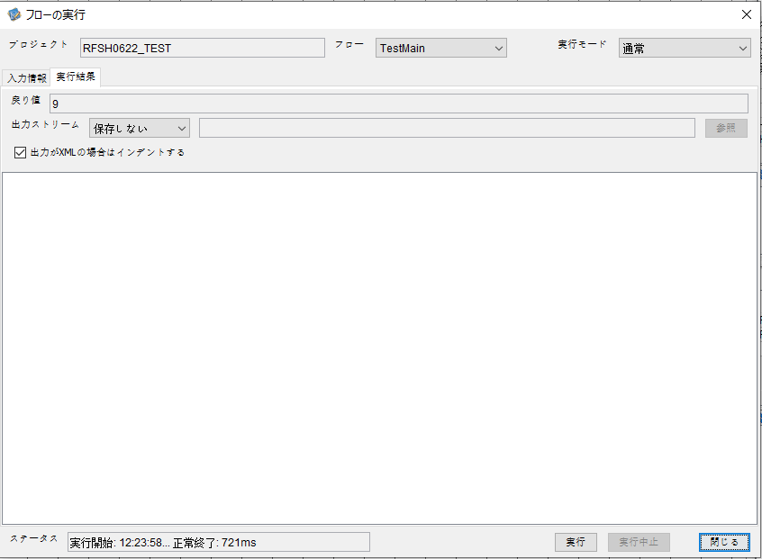

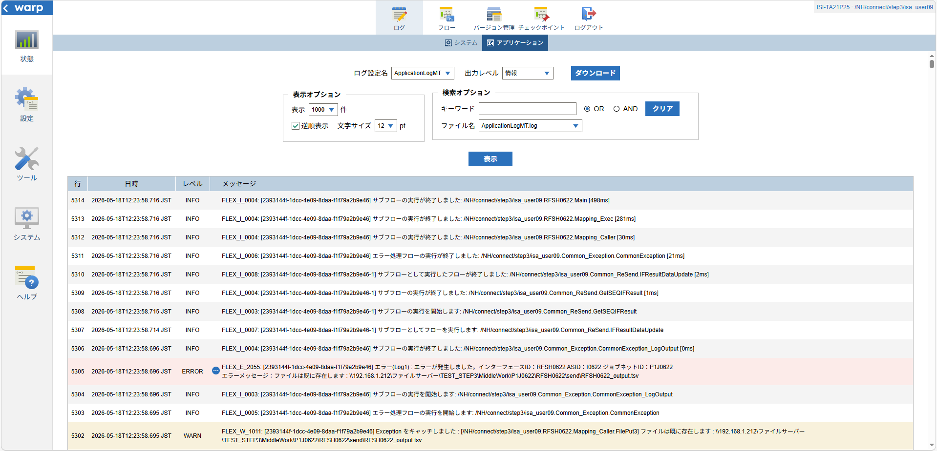
 | No.3-2-3

 |  | 行 | 日時 | レベル | メッセージ
 |  | 5260 | 2026-05-18T12:23:58.218 JST | INFO | FLEX_I_0003: [2393144f-1dcc-4e09-8daa-f1f79a2b9e46] サブフローの実行を開始します: /NH/connect/step3/isa_user09.RFSH0622.Main
 |  | 5261 | 2026-05-18T12:23:58.269 JST | INFO | FLEX_I_0003: [2393144f-1dcc-4e09-8daa-f1f79a2b9e46] サブフローの実行を開始します: /NH/connect/step3/isa_user09.MappingPreProcessing.MappingPreProcessing
 |  | 5262 | 2026-05-18T12:23:58.280 JST | INFO | FLEX_I_0003: [2393144f-1dcc-4e09-8daa-f1f79a2b9e46] サブフローの実行を開始します: /NH/connect/step3/isa_user09.Common.LogOutput
 |  | 5263 | 2026-05-18T12:23:58.281 JST | INFO | FLEX_I_0051: [2393144f-1dcc-4e09-8daa-f1f79a2b9e46] 情報(Log1) : 個別マッピング処理開始します。インターフェースID：RFSH0622 ASID：I0622 ジョブネットID：P1J0622
 |  | 5264 | 2026-05-18T12:23:58.281 JST | INFO | FLEX_I_0004: [2393144f-1dcc-4e09-8daa-f1f79a2b9e46] サブフローの実行が終了しました: /NH/connect/step3/isa_user09.Common.LogOutput [1ms]
 |  | 5265 | 2026-05-18T12:23:58.281 JST | INFO | FLEX_I_0003: [2393144f-1dcc-4e09-8daa-f1f79a2b9e46] サブフローの実行を開始します: /NH/connect/step3/isa_user09.Common.InputParameterCheck
 |  | 5266 | 2026-05-18T12:23:58.281 JST | INFO | FLEX_I_0004: [2393144f-1dcc-4e09-8daa-f1f79a2b9e46] サブフローの実行が終了しました: /NH/connect/step3/isa_user09.Common.InputParameterCheck [0ms]
 |  | 5267 | 2026-05-18T12:23:58.282 JST | INFO | FLEX_I_0003: [2393144f-1dcc-4e09-8daa-f1f79a2b9e46] サブフローの実行を開始します: /NH/connect/step3/isa_user09.Common.SettingInit
 |  | 5268 | 2026-05-18T12:23:58.301 JST | INFO | FLEX_I_0004: [2393144f-1dcc-4e09-8daa-f1f79a2b9e46] サブフローの実行が終了しました: /NH/connect/step3/isa_user09.Common.SettingInit [19ms]
 |  | 5269 | 2026-05-18T12:23:58.302 JST | INFO | FLEX_I_0003: [2393144f-1dcc-4e09-8daa-f1f79a2b9e46] サブフローの実行を開始します: /NH/connect/step3/isa_user09.Common.ParameterFileGet
 |  | 5270 | 2026-05-18T12:23:58.395 JST | INFO | FLEX_I_0004: [2393144f-1dcc-4e09-8daa-f1f79a2b9e46] サブフローの実行が終了しました: /NH/connect/step3/isa_user09.Common.ParameterFileGet [93ms]
 |  | 5271 | 2026-05-18T12:23:58.396 JST | INFO | FLEX_I_0003: [2393144f-1dcc-4e09-8daa-f1f79a2b9e46] サブフローの実行を開始します: /NH/connect/step3/isa_user09.Common.ParameterFileGet
 |  | 5272 | 2026-05-18T12:23:58.409 JST | INFO | FLEX_I_0004: [2393144f-1dcc-4e09-8daa-f1f79a2b9e46] サブフローの実行が終了しました: /NH/connect/step3/isa_user09.Common.ParameterFileGet [13ms]
 |  | 5273 | 2026-05-18T12:23:58.434 JST | INFO | FLEX_I_0003: [2393144f-1dcc-4e09-8daa-f1f79a2b9e46] サブフローの実行を開始します: /NH/connect/step3/isa_user09.Common_Conversion.GetConversionMst
 |  | 5274 | 2026-05-18T12:23:58.435 JST | INFO | FLEX_I_0004: [2393144f-1dcc-4e09-8daa-f1f79a2b9e46] サブフローの実行が終了しました: /NH/connect/step3/isa_user09.Common_Conversion.GetConversionMst [1ms]
 |  | 5275 | 2026-05-18T12:23:58.435 JST | INFO | FLEX_I_0004: [2393144f-1dcc-4e09-8daa-f1f79a2b9e46] サブフローの実行が終了しました: /NH/connect/step3/isa_user09.MappingPreProcessing.MappingPreProcessing [166ms]
 |  | 5276 | 2026-05-18T12:23:58.435 JST | INFO | FLEX_I_0003: [2393144f-1dcc-4e09-8daa-f1f79a2b9e46] サブフローの実行を開始します: /NH/connect/step3/isa_user09.RFSH0622.Mapping_Exec
 |  | 5277 | 2026-05-18T12:23:58.487 JST | INFO | FLEX_I_0003: [2393144f-1dcc-4e09-8daa-f1f79a2b9e46] サブフローの実行を開始します: /NH/connect/step3/isa_user09.FiletoFile.MappingPreProcessing
 |  | 5278 | 2026-05-18T12:23:58.489 JST | INFO | FLEX_I_0003: [2393144f-1dcc-4e09-8daa-f1f79a2b9e46] サブフローの実行を開始します: /NH/connect/step3/isa_user09.Common.ParameterFileGet
 |  | 5279 | 2026-05-18T12:23:58.503 JST | INFO | FLEX_I_0004: [2393144f-1dcc-4e09-8daa-f1f79a2b9e46] サブフローの実行が終了しました: /NH/connect/step3/isa_user09.Common.ParameterFileGet [14ms]
 |  | 5280 | 2026-05-18T12:23:58.514 JST | INFO | FLEX_I_0003: [2393144f-1dcc-4e09-8daa-f1f79a2b9e46] サブフローの実行を開始します: /NH/connect/step3/isa_user09.Common.ParameterFilePut
 |  | 5281 | 2026-05-18T12:23:58.518 JST | INFO | FLEX_I_0003: [2393144f-1dcc-4e09-8daa-f1f79a2b9e46] サブフローの実行を開始します: /NH/connect/step3/isa_user09.Common.ParameterFileGet
 |  | 5282 | 2026-05-18T12:23:58.527 JST | INFO | FLEX_I_0004: [2393144f-1dcc-4e09-8daa-f1f79a2b9e46] サブフローの実行が終了しました: /NH/connect/step3/isa_user09.Common.ParameterFileGet [9ms]
 |  | 5283 | 2026-05-18T12:23:58.612 JST | INFO | FLEX_I_0004: [2393144f-1dcc-4e09-8daa-f1f79a2b9e46] サブフローの実行が終了しました: /NH/connect/step3/isa_user09.Common.ParameterFilePut [98ms]
 |  | 5284 | 2026-05-18T12:23:58.612 JST | INFO | FLEX_I_0003: [2393144f-1dcc-4e09-8daa-f1f79a2b9e46] サブフローの実行を開始します: /NH/connect/step3/isa_user09.FiletoFile.PutParameterFileCaseMulitipleFiles
 |  | 5285 | 2026-05-18T12:23:58.613 JST | INFO | FLEX_I_0003: [2393144f-1dcc-4e09-8daa-f1f79a2b9e46] サブフローの実行を開始します: /NH/connect/step3/isa_user09.Common.ParameterFilePut
 |  | 5286 | 2026-05-18T12:23:58.628 JST | INFO | FLEX_I_0003: [2393144f-1dcc-4e09-8daa-f1f79a2b9e46] サブフローの実行を開始します: /NH/connect/step3/isa_user09.Common.ParameterFileGet
 |  | 5287 | 2026-05-18T12:23:58.639 JST | INFO | FLEX_I_0004: [2393144f-1dcc-4e09-8daa-f1f79a2b9e46] サブフローの実行が終了しました: /NH/connect/step3/isa_user09.Common.ParameterFileGet [11ms]
 |  | 5288 | 2026-05-18T12:23:58.643 JST | INFO | FLEX_I_0004: [2393144f-1dcc-4e09-8daa-f1f79a2b9e46] サブフローの実行が終了しました: /NH/connect/step3/isa_user09.Common.ParameterFilePut [30ms]
 |  | 5289 | 2026-05-18T12:23:58.643 JST | INFO | FLEX_I_0003: [2393144f-1dcc-4e09-8daa-f1f79a2b9e46] サブフローの実行を開始します: /NH/connect/step3/isa_user09.Common.ParameterFilePut
 |  | 5290 | 2026-05-18T12:23:58.647 JST | INFO | FLEX_I_0003: [2393144f-1dcc-4e09-8daa-f1f79a2b9e46] サブフローの実行を開始します: /NH/connect/step3/isa_user09.Common.ParameterFileGet
 |  | 5291 | 2026-05-18T12:23:58.656 JST | INFO | FLEX_I_0004: [2393144f-1dcc-4e09-8daa-f1f79a2b9e46] サブフローの実行が終了しました: /NH/connect/step3/isa_user09.Common.ParameterFileGet [9ms]
 |  | 5292 | 2026-05-18T12:23:58.660 JST | INFO | FLEX_I_0004: [2393144f-1dcc-4e09-8daa-f1f79a2b9e46] サブフローの実行が終了しました: /NH/connect/step3/isa_user09.Common.ParameterFilePut [17ms]
 |  | 5293 | 2026-05-18T12:23:58.661 JST | INFO | FLEX_I_0003: [2393144f-1dcc-4e09-8daa-f1f79a2b9e46] サブフローの実行を開始します: /NH/connect/step3/isa_user09.Common.ParameterFileGet
 |  | 5294 | 2026-05-18T12:23:58.669 JST | INFO | FLEX_I_0004: [2393144f-1dcc-4e09-8daa-f1f79a2b9e46] サブフローの実行が終了しました: /NH/connect/step3/isa_user09.Common.ParameterFileGet [8ms]
 |  | 5295 | 2026-05-18T12:23:58.669 JST | INFO | FLEX_I_0003: [2393144f-1dcc-4e09-8daa-f1f79a2b9e46] サブフローの実行を開始します: /NH/connect/step3/isa_user09.Common.ParameterFilePut
 |  | 5296 | 2026-05-18T12:23:58.673 JST | INFO | FLEX_I_0003: [2393144f-1dcc-4e09-8daa-f1f79a2b9e46] サブフローの実行を開始します: /NH/connect/step3/isa_user09.Common.ParameterFileGet
 |  | 5297 | 2026-05-18T12:23:58.682 JST | INFO | FLEX_I_0004: [2393144f-1dcc-4e09-8daa-f1f79a2b9e46] サブフローの実行が終了しました: /NH/connect/step3/isa_user09.Common.ParameterFileGet [9ms]
 |  | 5298 | 2026-05-18T12:23:58.685 JST | INFO | FLEX_I_0004: [2393144f-1dcc-4e09-8daa-f1f79a2b9e46] サブフローの実行が終了しました: /NH/connect/step3/isa_user09.Common.ParameterFilePut [16ms]
 |  | 5299 | 2026-05-18T12:23:58.685 JST | INFO | FLEX_I_0004: [2393144f-1dcc-4e09-8daa-f1f79a2b9e46] サブフローの実行が終了しました: /NH/connect/step3/isa_user09.FiletoFile.PutParameterFileCaseMulitipleFiles [73ms]
 |  | 5300 | 2026-05-18T12:23:58.685 JST | INFO | FLEX_I_0004: [2393144f-1dcc-4e09-8daa-f1f79a2b9e46] サブフローの実行が終了しました: /NH/connect/step3/isa_user09.FiletoFile.MappingPreProcessing [198ms]
 |  | 5301 | 2026-05-18T12:23:58.686 JST | INFO | FLEX_I_0003: [2393144f-1dcc-4e09-8daa-f1f79a2b9e46] サブフローの実行を開始します: /NH/connect/step3/isa_user09.RFSH0622.Mapping_Caller
 |  | 5302 | 2026-05-18T12:23:58.695 JST | WARN | FLEX_W_1011: [2393144f-1dcc-4e09-8daa-f1f79a2b9e46] Exception をキャッチしました : [/NH/connect/step3/isa_user09.RFSH0622.Mapping_Caller.FilePut3] ファイルは既に存在します : \\192.168.1.212\ファイルサーバー\TEST_STEP3\MiddleWork\P1J0622\RFSH0622\send\RFSH0622_output.tsv
 |  | 5303 | 2026-05-18T12:23:58.695 JST | INFO | FLEX_I_0005: [2393144f-1dcc-4e09-8daa-f1f79a2b9e46] エラー処理フローの実行を開始します: /NH/connect/step3/isa_user09.Common_Exception.CommonException
 |  | 5304 | 2026-05-18T12:23:58.696 JST | INFO | FLEX_I_0003: [2393144f-1dcc-4e09-8daa-f1f79a2b9e46] サブフローの実行を開始します: /NH/connect/step3/isa_user09.Common_Exception.CommonException_LogOutput
 |  | 5305 | 2026-05-18T12:23:58.696 JST | ERROR | FLEX_E_2055: [2393144f-1dcc-4e09-8daa-f1f79a2b9e46] エラー(Log1) : エラーが発生しました。インターフェースID：RFSH0622 ASID：I0622 ジョブネットID：P1J0622
 |  | 5306 | 2026-05-18T12:23:58.696 JST | INFO | FLEX_I_0004: [2393144f-1dcc-4e09-8daa-f1f79a2b9e46] サブフローの実行が終了しました: /NH/connect/step3/isa_user09.Common_Exception.CommonException_LogOutput [0ms]
 |  | 5307 | 2026-05-18T12:23:58.714 JST | INFO | FLEX_I_0007: [2393144f-1dcc-4e09-8daa-f1f79a2b9e46-1] サブフローとしてフローを実行します: /NH/connect/step3/isa_user09.Common_ReSend.IFResultDataUpdate
 |  | 5308 | 2026-05-18T12:23:58.715 JST | INFO | FLEX_I_0003: [2393144f-1dcc-4e09-8daa-f1f79a2b9e46-1] サブフローの実行を開始します: /NH/connect/step3/isa_user09.Common_ReSend.GetSEQIFResult
 |  | 5309 | 2026-05-18T12:23:58.716 JST | INFO | FLEX_I_0004: [2393144f-1dcc-4e09-8daa-f1f79a2b9e46-1] サブフローの実行が終了しました: /NH/connect/step3/isa_user09.Common_ReSend.GetSEQIFResult [1ms]
 |  | 5310 | 2026-05-18T12:23:58.716 JST | INFO | FLEX_I_0008: [2393144f-1dcc-4e09-8daa-f1f79a2b9e46-1] サブフローとして実行したフローが終了しました: /NH/connect/step3/isa_user09.Common_ReSend.IFResultDataUpdate [2ms]
 |  | 5311 | 2026-05-18T12:23:58.716 JST | INFO | FLEX_I_0006: [2393144f-1dcc-4e09-8daa-f1f79a2b9e46] エラー処理フローの実行が終了しました: /NH/connect/step3/isa_user09.Common_Exception.CommonException [21ms]
 |  | 5312 | 2026-05-18T12:23:58.716 JST | INFO | FLEX_I_0004: [2393144f-1dcc-4e09-8daa-f1f79a2b9e46] サブフローの実行が終了しました: /NH/connect/step3/isa_user09.RFSH0622.Mapping_Caller [30ms]
 |  | 5313 | 2026-05-18T12:23:58.716 JST | INFO | FLEX_I_0004: [2393144f-1dcc-4e09-8daa-f1f79a2b9e46] サブフローの実行が終了しました: /NH/connect/step3/isa_user09.RFSH0622.Mapping_Exec [281ms]
 |  | 5314 | 2026-05-18T12:23:58.716 JST | INFO | FLEX_I_0004: [2393144f-1dcc-4e09-8daa-f1f79a2b9e46] サブフローの実行が終了しました: /NH/connect/step3/isa_user09.RFSH0622.Main [498ms]

■5回目 正常系・0byteファイル

受信ファイルが0byte。

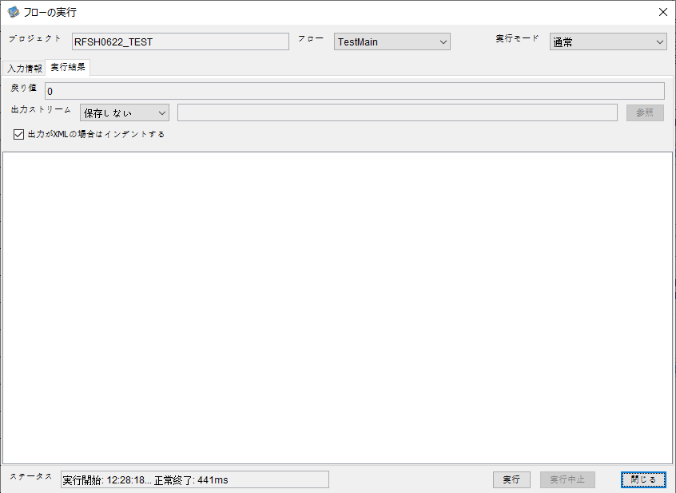

 |  | 行 | 日時 | レベル | メッセージ
 |  | 5572 | 2026-05-18T12:28:18.322 JST | INFO | FLEX_I_0003: [6c848214-1ee7-45a5-bec5-ebb17eb89551] サブフローの実行を開始します: /NH/connect/step3/isa_user09.RFSH0622.Main
 |  | 5573 | 2026-05-18T12:28:18.323 JST | INFO | FLEX_I_0003: [6c848214-1ee7-45a5-bec5-ebb17eb89551] サブフローの実行を開始します: /NH/connect/step3/isa_user09.MappingPreProcessing.MappingPreProcessing
 |  | 5574 | 2026-05-18T12:28:18.324 JST | INFO | FLEX_I_0003: [6c848214-1ee7-45a5-bec5-ebb17eb89551] サブフローの実行を開始します: /NH/connect/step3/isa_user09.Common.LogOutput
 |  | 5575 | 2026-05-18T12:28:18.324 JST | INFO | FLEX_I_0051: [6c848214-1ee7-45a5-bec5-ebb17eb89551] 情報(Log1) : 個別マッピング処理開始します。インターフェースID：RFSH0622 ASID：I0622 ジョブネットID：P1J0622
 |  | 5576 | 2026-05-18T12:28:18.324 JST | INFO | FLEX_I_0004: [6c848214-1ee7-45a5-bec5-ebb17eb89551] サブフローの実行が終了しました: /NH/connect/step3/isa_user09.Common.LogOutput [0ms]
 |  | 5577 | 2026-05-18T12:28:18.325 JST | INFO | FLEX_I_0003: [6c848214-1ee7-45a5-bec5-ebb17eb89551] サブフローの実行を開始します: /NH/connect/step3/isa_user09.Common.InputParameterCheck
 |  | 5578 | 2026-05-18T12:28:18.325 JST | INFO | FLEX_I_0004: [6c848214-1ee7-45a5-bec5-ebb17eb89551] サブフローの実行が終了しました: /NH/connect/step3/isa_user09.Common.InputParameterCheck [0ms]
 |  | 5579 | 2026-05-18T12:28:18.325 JST | INFO | FLEX_I_0003: [6c848214-1ee7-45a5-bec5-ebb17eb89551] サブフローの実行を開始します: /NH/connect/step3/isa_user09.Common.SettingInit
 |  | 5580 | 2026-05-18T12:28:18.340 JST | INFO | FLEX_I_0004: [6c848214-1ee7-45a5-bec5-ebb17eb89551] サブフローの実行が終了しました: /NH/connect/step3/isa_user09.Common.SettingInit [15ms]
 |  | 5581 | 2026-05-18T12:28:18.340 JST | INFO | FLEX_I_0003: [6c848214-1ee7-45a5-bec5-ebb17eb89551] サブフローの実行を開始します: /NH/connect/step3/isa_user09.Common.ParameterFileGet
 |  | 5582 | 2026-05-18T12:28:18.348 JST | INFO | FLEX_I_0004: [6c848214-1ee7-45a5-bec5-ebb17eb89551] サブフローの実行が終了しました: /NH/connect/step3/isa_user09.Common.ParameterFileGet [8ms]
 |  | 5583 | 2026-05-18T12:28:18.349 JST | INFO | FLEX_I_0003: [6c848214-1ee7-45a5-bec5-ebb17eb89551] サブフローの実行を開始します: /NH/connect/step3/isa_user09.Common_FileSendReceive.WorkFileDelete
 |  | 5584 | 2026-05-18T12:28:18.350 JST | INFO | FLEX_I_0004: [6c848214-1ee7-45a5-bec5-ebb17eb89551] サブフローの実行が終了しました: /NH/connect/step3/isa_user09.Common_FileSendReceive.WorkFileDelete [1ms]
 |  | 5585 | 2026-05-18T12:28:18.350 JST | INFO | FLEX_I_0003: [6c848214-1ee7-45a5-bec5-ebb17eb89551] サブフローの実行を開始します: /NH/connect/step3/isa_user09.Common.ParameterFileGet
 |  | 5586 | 2026-05-18T12:28:18.358 JST | INFO | FLEX_I_0004: [6c848214-1ee7-45a5-bec5-ebb17eb89551] サブフローの実行が終了しました: /NH/connect/step3/isa_user09.Common.ParameterFileGet [8ms]
 |  | 5587 | 2026-05-18T12:28:18.359 JST | INFO | FLEX_I_0003: [6c848214-1ee7-45a5-bec5-ebb17eb89551] サブフローの実行を開始します: /NH/connect/step3/isa_user09.Common_FileSendReceive.WorkFileDelete
 |  | 5588 | 2026-05-18T12:28:18.372 JST | INFO | FLEX_I_0004: [6c848214-1ee7-45a5-bec5-ebb17eb89551] サブフローの実行が終了しました: /NH/connect/step3/isa_user09.Common_FileSendReceive.WorkFileDelete [13ms]
 |  | 5589 | 2026-05-18T12:28:18.372 JST | INFO | FLEX_I_0003: [6c848214-1ee7-45a5-bec5-ebb17eb89551] サブフローの実行を開始します: /NH/connect/step3/isa_user09.Common_Conversion.GetConversionMst
 |  | 5590 | 2026-05-18T12:28:18.373 JST | INFO | FLEX_I_0004: [6c848214-1ee7-45a5-bec5-ebb17eb89551] サブフローの実行が終了しました: /NH/connect/step3/isa_user09.Common_Conversion.GetConversionMst [1ms]
 |  | 5591 | 2026-05-18T12:28:18.373 JST | INFO | FLEX_I_0004: [6c848214-1ee7-45a5-bec5-ebb17eb89551] サブフローの実行が終了しました: /NH/connect/step3/isa_user09.MappingPreProcessing.MappingPreProcessing [50ms]
 |  | 5592 | 2026-05-18T12:28:18.373 JST | INFO | FLEX_I_0003: [6c848214-1ee7-45a5-bec5-ebb17eb89551] サブフローの実行を開始します: /NH/connect/step3/isa_user09.RFSH0622.Mapping_Exec
 |  | 5593 | 2026-05-18T12:28:18.374 JST | INFO | FLEX_I_0003: [6c848214-1ee7-45a5-bec5-ebb17eb89551] サブフローの実行を開始します: /NH/connect/step3/isa_user09.FiletoFile.MappingPreProcessing
 |  | 5594 | 2026-05-18T12:28:18.375 JST | INFO | FLEX_I_0003: [6c848214-1ee7-45a5-bec5-ebb17eb89551] サブフローの実行を開始します: /NH/connect/step3/isa_user09.Common.ParameterFileGet
 |  | 5595 | 2026-05-18T12:28:18.383 JST | INFO | FLEX_I_0004: [6c848214-1ee7-45a5-bec5-ebb17eb89551] サブフローの実行が終了しました: /NH/connect/step3/isa_user09.Common.ParameterFileGet [8ms]
 |  | 5596 | 2026-05-18T12:28:18.392 JST | INFO | FLEX_I_0003: [6c848214-1ee7-45a5-bec5-ebb17eb89551] サブフローの実行を開始します: /NH/connect/step3/isa_user09.Common.ParameterFilePut
 |  | 5597 | 2026-05-18T12:28:18.395 JST | INFO | FLEX_I_0003: [6c848214-1ee7-45a5-bec5-ebb17eb89551] サブフローの実行を開始します: /NH/connect/step3/isa_user09.Common.ParameterFileGet
 |  | 5598 | 2026-05-18T12:28:18.405 JST | INFO | FLEX_I_0004: [6c848214-1ee7-45a5-bec5-ebb17eb89551] サブフローの実行が終了しました: /NH/connect/step3/isa_user09.Common.ParameterFileGet [10ms]
 |  | 5599 | 2026-05-18T12:28:18.415 JST | INFO | FLEX_I_0004: [6c848214-1ee7-45a5-bec5-ebb17eb89551] サブフローの実行が終了しました: /NH/connect/step3/isa_user09.Common.ParameterFilePut [23ms]
 |  | 5600 | 2026-05-18T12:28:18.415 JST | INFO | FLEX_I_0003: [6c848214-1ee7-45a5-bec5-ebb17eb89551] サブフローの実行を開始します: /NH/connect/step3/isa_user09.FiletoFile.PutParameterFileCaseMulitipleFiles
 |  | 5601 | 2026-05-18T12:28:18.415 JST | INFO | FLEX_I_0003: [6c848214-1ee7-45a5-bec5-ebb17eb89551] サブフローの実行を開始します: /NH/connect/step3/isa_user09.Common.ParameterFilePut
 |  | 5602 | 2026-05-18T12:28:18.419 JST | INFO | FLEX_I_0003: [6c848214-1ee7-45a5-bec5-ebb17eb89551] サブフローの実行を開始します: /NH/connect/step3/isa_user09.Common.ParameterFileGet
 |  | 5603 | 2026-05-18T12:28:18.427 JST | INFO | FLEX_I_0004: [6c848214-1ee7-45a5-bec5-ebb17eb89551] サブフローの実行が終了しました: /NH/connect/step3/isa_user09.Common.ParameterFileGet [8ms]
 |  | 5604 | 2026-05-18T12:28:18.438 JST | INFO | FLEX_I_0004: [6c848214-1ee7-45a5-bec5-ebb17eb89551] サブフローの実行が終了しました: /NH/connect/step3/isa_user09.Common.ParameterFilePut [23ms]
 |  | 5605 | 2026-05-18T12:28:18.438 JST | INFO | FLEX_I_0003: [6c848214-1ee7-45a5-bec5-ebb17eb89551] サブフローの実行を開始します: /NH/connect/step3/isa_user09.Common.ParameterFilePut
 |  | 5606 | 2026-05-18T12:28:18.442 JST | INFO | FLEX_I_0003: [6c848214-1ee7-45a5-bec5-ebb17eb89551] サブフローの実行を開始します: /NH/connect/step3/isa_user09.Common.ParameterFileGet
 |  | 5607 | 2026-05-18T12:28:18.450 JST | INFO | FLEX_I_0004: [6c848214-1ee7-45a5-bec5-ebb17eb89551] サブフローの実行が終了しました: /NH/connect/step3/isa_user09.Common.ParameterFileGet [8ms]
 |  | 5608 | 2026-05-18T12:28:18.460 JST | INFO | FLEX_I_0004: [6c848214-1ee7-45a5-bec5-ebb17eb89551] サブフローの実行が終了しました: /NH/connect/step3/isa_user09.Common.ParameterFilePut [22ms]
 |  | 5609 | 2026-05-18T12:28:18.461 JST | INFO | FLEX_I_0003: [6c848214-1ee7-45a5-bec5-ebb17eb89551] サブフローの実行を開始します: /NH/connect/step3/isa_user09.Common.ParameterFileGet
 |  | 5610 | 2026-05-18T12:28:18.468 JST | INFO | FLEX_I_0004: [6c848214-1ee7-45a5-bec5-ebb17eb89551] サブフローの実行が終了しました: /NH/connect/step3/isa_user09.Common.ParameterFileGet [7ms]
 |  | 5611 | 2026-05-18T12:28:18.468 JST | INFO | FLEX_I_0004: [6c848214-1ee7-45a5-bec5-ebb17eb89551] サブフローの実行が終了しました: /NH/connect/step3/isa_user09.FiletoFile.PutParameterFileCaseMulitipleFiles [53ms]
 |  | 5612 | 2026-05-18T12:28:18.468 JST | INFO | FLEX_I_0004: [6c848214-1ee7-45a5-bec5-ebb17eb89551] サブフローの実行が終了しました: /NH/connect/step3/isa_user09.FiletoFile.MappingPreProcessing [94ms]
 |  | 5613 | 2026-05-18T12:28:18.469 JST | INFO | FLEX_I_0003: [6c848214-1ee7-45a5-bec5-ebb17eb89551] サブフローの実行を開始します: /NH/connect/step3/isa_user09.RFSH0622.Mapping_Caller
 |  | 5614 | 2026-05-18T12:28:18.474 JST | INFO | FLEX_I_0004: [6c848214-1ee7-45a5-bec5-ebb17eb89551] サブフローの実行が終了しました: /NH/connect/step3/isa_user09.RFSH0622.Mapping_Caller [5ms]
 |  | 5615 | 2026-05-18T12:28:18.475 JST | INFO | FLEX_I_0003: [6c848214-1ee7-45a5-bec5-ebb17eb89551] サブフローの実行を開始します: /NH/connect/step3/isa_user09.FiletoFile.MappingPostProcessing
 |  | 5616 | 2026-05-18T12:28:18.476 JST | INFO | FLEX_I_0003: [6c848214-1ee7-45a5-bec5-ebb17eb89551] サブフローの実行を開始します: /NH/connect/step3/isa_user09.Common.LogOutput
 |  | 5617 | 2026-05-18T12:28:18.476 JST | INFO | FLEX_I_0051: [6c848214-1ee7-45a5-bec5-ebb17eb89551] 情報(Log1) : ファイルを作成しました。インターフェースID：RFSH0622 ASID：I0622 ジョブネットID：P1J0622 ファイル名：RFSH0622_output.tsv 処理件数：0件
 |  | 5618 | 2026-05-18T12:28:18.476 JST | INFO | FLEX_I_0004: [6c848214-1ee7-45a5-bec5-ebb17eb89551] サブフローの実行が終了しました: /NH/connect/step3/isa_user09.Common.LogOutput [0ms]
 |  | 5619 | 2026-05-18T12:28:18.478 JST | INFO | FLEX_I_0003: [6c848214-1ee7-45a5-bec5-ebb17eb89551] サブフローの実行を開始します: /NH/connect/step3/isa_user09.Common_FileSendReceive.OutputFileCopy
 |  | 5620 | 2026-05-18T12:28:18.478 JST | INFO | FLEX_I_0004: [6c848214-1ee7-45a5-bec5-ebb17eb89551] サブフローの実行が終了しました: /NH/connect/step3/isa_user09.Common_FileSendReceive.OutputFileCopy [0ms]
 |  | 5621 | 2026-05-18T12:28:18.478 JST | INFO | FLEX_I_0003: [6c848214-1ee7-45a5-bec5-ebb17eb89551] サブフローの実行を開始します: /NH/connect/step3/isa_user09.Common.ParameterFilePut
 |  | 5622 | 2026-05-18T12:28:18.483 JST | INFO | FLEX_I_0003: [6c848214-1ee7-45a5-bec5-ebb17eb89551] サブフローの実行を開始します: /NH/connect/step3/isa_user09.Common.ParameterFileGet
 |  | 5623 | 2026-05-18T12:28:18.490 JST | INFO | FLEX_I_0004: [6c848214-1ee7-45a5-bec5-ebb17eb89551] サブフローの実行が終了しました: /NH/connect/step3/isa_user09.Common.ParameterFileGet [7ms]
 |  | 5624 | 2026-05-18T12:28:18.501 JST | INFO | FLEX_I_0004: [6c848214-1ee7-45a5-bec5-ebb17eb89551] サブフローの実行が終了しました: /NH/connect/step3/isa_user09.Common.ParameterFilePut [23ms]
 |  | 5625 | 2026-05-18T12:28:18.501 JST | INFO | FLEX_I_0004: [6c848214-1ee7-45a5-bec5-ebb17eb89551] サブフローの実行が終了しました: /NH/connect/step3/isa_user09.FiletoFile.MappingPostProcessing [26ms]
 |  | 5626 | 2026-05-18T12:28:18.501 JST | INFO | FLEX_I_0004: [6c848214-1ee7-45a5-bec5-ebb17eb89551] サブフローの実行が終了しました: /NH/connect/step3/isa_user09.RFSH0622.Mapping_Exec [128ms]
 |  | 5627 | 2026-05-18T12:28:18.502 JST | INFO | FLEX_I_0003: [6c848214-1ee7-45a5-bec5-ebb17eb89551] サブフローの実行を開始します: /NH/connect/step3/isa_user09.MappingPostProcessing.MappingPostProcessing
 |  | 5628 | 2026-05-18T12:28:18.502 JST | INFO | FLEX_I_0003: [6c848214-1ee7-45a5-bec5-ebb17eb89551] サブフローの実行を開始します: /NH/connect/step3/isa_user09.Common.LogOutput
 |  | 5629 | 2026-05-18T12:28:18.503 JST | INFO | FLEX_I_0051: [6c848214-1ee7-45a5-bec5-ebb17eb89551] 情報(Log1) : 個別マッピング処理終了します。インターフェースID：RFSH0622 ASID：I0622 ジョブネットID：P1J0622
 |  | 5630 | 2026-05-18T12:28:18.503 JST | INFO | FLEX_I_0004: [6c848214-1ee7-45a5-bec5-ebb17eb89551] サブフローの実行が終了しました: /NH/connect/step3/isa_user09.Common.LogOutput [1ms]
 |  | 5631 | 2026-05-18T12:28:18.503 JST | INFO | FLEX_I_0004: [6c848214-1ee7-45a5-bec5-ebb17eb89551] サブフローの実行が終了しました: /NH/connect/step3/isa_user09.MappingPostProcessing.MappingPostProcessing [1ms]
 |  | 5632 | 2026-05-18T12:28:18.503 JST | INFO | FLEX_I_0004: [6c848214-1ee7-45a5-bec5-ebb17eb89551] サブフローの実行が終了しました: /NH/connect/step3/isa_user09.RFSH0622.Main [181ms]

 | No.4-1-2
 | No.7-1-2

■6回目 正常系・データ行1000行

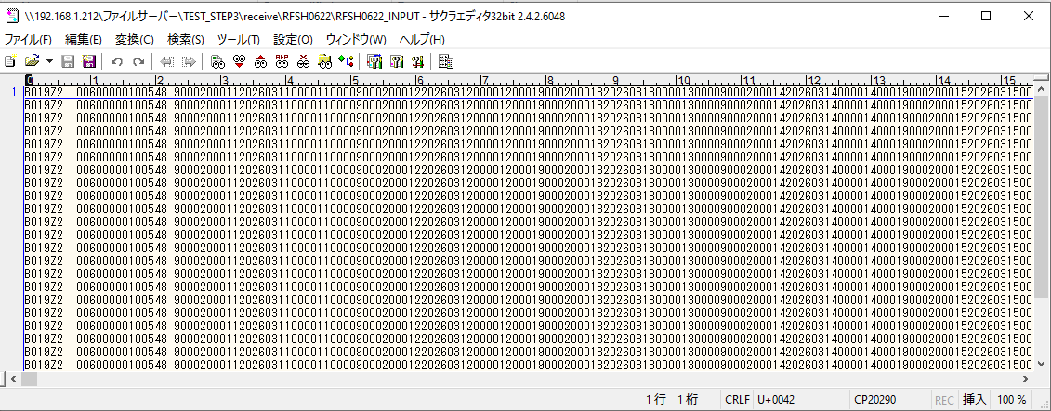
受信データ行1000行





 |  | 行 | 日時 | レベル | メッセージ
 |  | 5870 | 2026-05-18T12:31:39.378 JST | INFO | FLEX_I_0003: [a6b746ce-b422-478d-853a-d93fcd43f59b] サブフローの実行を開始します: /NH/connect/step3/isa_user09.RFSH0622.Main
 |  | 5871 | 2026-05-18T12:31:39.379 JST | INFO | FLEX_I_0003: [a6b746ce-b422-478d-853a-d93fcd43f59b] サブフローの実行を開始します: /NH/connect/step3/isa_user09.MappingPreProcessing.MappingPreProcessing
 |  | 5872 | 2026-05-18T12:31:39.381 JST | INFO | FLEX_I_0003: [a6b746ce-b422-478d-853a-d93fcd43f59b] サブフローの実行を開始します: /NH/connect/step3/isa_user09.Common.LogOutput
 |  | 5873 | 2026-05-18T12:31:39.381 JST | INFO | FLEX_I_0051: [a6b746ce-b422-478d-853a-d93fcd43f59b] 情報(Log1) : 個別マッピング処理開始します。インターフェースID：RFSH0622 ASID：I0622 ジョブネットID：P1J0622
 |  | 5874 | 2026-05-18T12:31:39.381 JST | INFO | FLEX_I_0004: [a6b746ce-b422-478d-853a-d93fcd43f59b] サブフローの実行が終了しました: /NH/connect/step3/isa_user09.Common.LogOutput [0ms]
 |  | 5875 | 2026-05-18T12:31:39.382 JST | INFO | FLEX_I_0003: [a6b746ce-b422-478d-853a-d93fcd43f59b] サブフローの実行を開始します: /NH/connect/step3/isa_user09.Common.InputParameterCheck
 |  | 5876 | 2026-05-18T12:31:39.382 JST | INFO | FLEX_I_0004: [a6b746ce-b422-478d-853a-d93fcd43f59b] サブフローの実行が終了しました: /NH/connect/step3/isa_user09.Common.InputParameterCheck [0ms]
 |  | 5877 | 2026-05-18T12:31:39.382 JST | INFO | FLEX_I_0003: [a6b746ce-b422-478d-853a-d93fcd43f59b] サブフローの実行を開始します: /NH/connect/step3/isa_user09.Common.SettingInit
 |  | 5878 | 2026-05-18T12:31:39.398 JST | INFO | FLEX_I_0004: [a6b746ce-b422-478d-853a-d93fcd43f59b] サブフローの実行が終了しました: /NH/connect/step3/isa_user09.Common.SettingInit [16ms]
 |  | 5879 | 2026-05-18T12:31:39.398 JST | INFO | FLEX_I_0003: [a6b746ce-b422-478d-853a-d93fcd43f59b] サブフローの実行を開始します: /NH/connect/step3/isa_user09.Common.ParameterFileGet
 |  | 5880 | 2026-05-18T12:31:39.407 JST | INFO | FLEX_I_0004: [a6b746ce-b422-478d-853a-d93fcd43f59b] サブフローの実行が終了しました: /NH/connect/step3/isa_user09.Common.ParameterFileGet [9ms]
 |  | 5881 | 2026-05-18T12:31:39.407 JST | INFO | FLEX_I_0003: [a6b746ce-b422-478d-853a-d93fcd43f59b] サブフローの実行を開始します: /NH/connect/step3/isa_user09.Common_FileSendReceive.WorkFileDelete
 |  | 5882 | 2026-05-18T12:31:39.408 JST | INFO | FLEX_I_0004: [a6b746ce-b422-478d-853a-d93fcd43f59b] サブフローの実行が終了しました: /NH/connect/step3/isa_user09.Common_FileSendReceive.WorkFileDelete [1ms]
 |  | 5883 | 2026-05-18T12:31:39.408 JST | INFO | FLEX_I_0003: [a6b746ce-b422-478d-853a-d93fcd43f59b] サブフローの実行を開始します: /NH/connect/step3/isa_user09.Common.ParameterFileGet
 |  | 5884 | 2026-05-18T12:31:39.418 JST | INFO | FLEX_I_0004: [a6b746ce-b422-478d-853a-d93fcd43f59b] サブフローの実行が終了しました: /NH/connect/step3/isa_user09.Common.ParameterFileGet [10ms]
 |  | 5885 | 2026-05-18T12:31:39.419 JST | INFO | FLEX_I_0003: [a6b746ce-b422-478d-853a-d93fcd43f59b] サブフローの実行を開始します: /NH/connect/step3/isa_user09.Common_FileSendReceive.WorkFileDelete
 |  | 5886 | 2026-05-18T12:31:39.433 JST | INFO | FLEX_I_0004: [a6b746ce-b422-478d-853a-d93fcd43f59b] サブフローの実行が終了しました: /NH/connect/step3/isa_user09.Common_FileSendReceive.WorkFileDelete [14ms]
 |  | 5887 | 2026-05-18T12:31:39.433 JST | INFO | FLEX_I_0003: [a6b746ce-b422-478d-853a-d93fcd43f59b] サブフローの実行を開始します: /NH/connect/step3/isa_user09.Common_Conversion.GetConversionMst
 |  | 5888 | 2026-05-18T12:31:39.434 JST | INFO | FLEX_I_0004: [a6b746ce-b422-478d-853a-d93fcd43f59b] サブフローの実行が終了しました: /NH/connect/step3/isa_user09.Common_Conversion.GetConversionMst [1ms]
 |  | 5889 | 2026-05-18T12:31:39.434 JST | INFO | FLEX_I_0004: [a6b746ce-b422-478d-853a-d93fcd43f59b] サブフローの実行が終了しました: /NH/connect/step3/isa_user09.MappingPreProcessing.MappingPreProcessing [55ms]
 |  | 5890 | 2026-05-18T12:31:39.434 JST | INFO | FLEX_I_0003: [a6b746ce-b422-478d-853a-d93fcd43f59b] サブフローの実行を開始します: /NH/connect/step3/isa_user09.RFSH0622.Mapping_Exec
 |  | 5891 | 2026-05-18T12:31:39.435 JST | INFO | FLEX_I_0003: [a6b746ce-b422-478d-853a-d93fcd43f59b] サブフローの実行を開始します: /NH/connect/step3/isa_user09.FiletoFile.MappingPreProcessing
 |  | 5892 | 2026-05-18T12:31:39.436 JST | INFO | FLEX_I_0003: [a6b746ce-b422-478d-853a-d93fcd43f59b] サブフローの実行を開始します: /NH/connect/step3/isa_user09.Common.ParameterFileGet
 |  | 5893 | 2026-05-18T12:31:39.445 JST | INFO | FLEX_I_0004: [a6b746ce-b422-478d-853a-d93fcd43f59b] サブフローの実行が終了しました: /NH/connect/step3/isa_user09.Common.ParameterFileGet [9ms]
 |  | 5894 | 2026-05-18T12:31:39.455 JST | INFO | FLEX_I_0003: [a6b746ce-b422-478d-853a-d93fcd43f59b] サブフローの実行を開始します: /NH/connect/step3/isa_user09.Common.ParameterFilePut
 |  | 5895 | 2026-05-18T12:31:39.459 JST | INFO | FLEX_I_0003: [a6b746ce-b422-478d-853a-d93fcd43f59b] サブフローの実行を開始します: /NH/connect/step3/isa_user09.Common.ParameterFileGet
 |  | 5896 | 2026-05-18T12:31:39.467 JST | INFO | FLEX_I_0004: [a6b746ce-b422-478d-853a-d93fcd43f59b] サブフローの実行が終了しました: /NH/connect/step3/isa_user09.Common.ParameterFileGet [8ms]
 |  | 5897 | 2026-05-18T12:31:39.478 JST | INFO | FLEX_I_0004: [a6b746ce-b422-478d-853a-d93fcd43f59b] サブフローの実行が終了しました: /NH/connect/step3/isa_user09.Common.ParameterFilePut [23ms]
 |  | 5898 | 2026-05-18T12:31:39.478 JST | INFO | FLEX_I_0003: [a6b746ce-b422-478d-853a-d93fcd43f59b] サブフローの実行を開始します: /NH/connect/step3/isa_user09.FiletoFile.PutParameterFileCaseMulitipleFiles
 |  | 5899 | 2026-05-18T12:31:39.479 JST | INFO | FLEX_I_0003: [a6b746ce-b422-478d-853a-d93fcd43f59b] サブフローの実行を開始します: /NH/connect/step3/isa_user09.Common.ParameterFilePut
 |  | 5900 | 2026-05-18T12:31:39.483 JST | INFO | FLEX_I_0003: [a6b746ce-b422-478d-853a-d93fcd43f59b] サブフローの実行を開始します: /NH/connect/step3/isa_user09.Common.ParameterFileGet
 |  | 5901 | 2026-05-18T12:31:39.490 JST | INFO | FLEX_I_0004: [a6b746ce-b422-478d-853a-d93fcd43f59b] サブフローの実行が終了しました: /NH/connect/step3/isa_user09.Common.ParameterFileGet [7ms]
 |  | 5902 | 2026-05-18T12:31:39.501 JST | INFO | FLEX_I_0004: [a6b746ce-b422-478d-853a-d93fcd43f59b] サブフローの実行が終了しました: /NH/connect/step3/isa_user09.Common.ParameterFilePut [22ms]
 |  | 5903 | 2026-05-18T12:31:39.502 JST | INFO | FLEX_I_0003: [a6b746ce-b422-478d-853a-d93fcd43f59b] サブフローの実行を開始します: /NH/connect/step3/isa_user09.Common.ParameterFilePut
 |  | 5904 | 2026-05-18T12:31:39.506 JST | INFO | FLEX_I_0003: [a6b746ce-b422-478d-853a-d93fcd43f59b] サブフローの実行を開始します: /NH/connect/step3/isa_user09.Common.ParameterFileGet
 |  | 5905 | 2026-05-18T12:31:39.514 JST | INFO | FLEX_I_0004: [a6b746ce-b422-478d-853a-d93fcd43f59b] サブフローの実行が終了しました: /NH/connect/step3/isa_user09.Common.ParameterFileGet [8ms]
 |  | 5906 | 2026-05-18T12:31:39.525 JST | INFO | FLEX_I_0004: [a6b746ce-b422-478d-853a-d93fcd43f59b] サブフローの実行が終了しました: /NH/connect/step3/isa_user09.Common.ParameterFilePut [23ms]
 |  | 5907 | 2026-05-18T12:31:39.525 JST | INFO | FLEX_I_0003: [a6b746ce-b422-478d-853a-d93fcd43f59b] サブフローの実行を開始します: /NH/connect/step3/isa_user09.Common.ParameterFileGet
 |  | 5908 | 2026-05-18T12:31:39.534 JST | INFO | FLEX_I_0004: [a6b746ce-b422-478d-853a-d93fcd43f59b] サブフローの実行が終了しました: /NH/connect/step3/isa_user09.Common.ParameterFileGet [9ms]
 |  | 5909 | 2026-05-18T12:31:39.534 JST | INFO | FLEX_I_0004: [a6b746ce-b422-478d-853a-d93fcd43f59b] サブフローの実行が終了しました: /NH/connect/step3/isa_user09.FiletoFile.PutParameterFileCaseMulitipleFiles [56ms]
 |  | 5910 | 2026-05-18T12:31:39.534 JST | INFO | FLEX_I_0004: [a6b746ce-b422-478d-853a-d93fcd43f59b] サブフローの実行が終了しました: /NH/connect/step3/isa_user09.FiletoFile.MappingPreProcessing [99ms]
 |  | 5911 | 2026-05-18T12:31:39.535 JST | INFO | FLEX_I_0003: [a6b746ce-b422-478d-853a-d93fcd43f59b] サブフローの実行を開始します: /NH/connect/step3/isa_user09.RFSH0622.Mapping_Caller
 |  | 5912 | 2026-05-18T12:31:39.547 JST | INFO | FLEX_I_0003: [a6b746ce-b422-478d-853a-d93fcd43f59b] サブフローの実行を開始します: /NH/connect/step3/isa_user09.Mapping_0022-2.Mapping
 |  | 5913 | 2026-05-18T12:31:39.977 JST | INFO | FLEX_I_0004: [a6b746ce-b422-478d-853a-d93fcd43f59b] サブフローの実行が終了しました: /NH/connect/step3/isa_user09.Mapping_0022-2.Mapping [430ms]
 |  | 5914 | 2026-05-18T12:31:39.978 JST | INFO | FLEX_I_0003: [a6b746ce-b422-478d-853a-d93fcd43f59b] サブフローの実行を開始します: /NH/connect/step3/isa_user09.RFSH0622.Mapping_FilePut
 |  | 5915 | 2026-05-18T12:31:39.985 JST | INFO | FLEX_I_0004: [a6b746ce-b422-478d-853a-d93fcd43f59b] サブフローの実行が終了しました: /NH/connect/step3/isa_user09.RFSH0622.Mapping_FilePut [7ms]
 |  | 5916 | 2026-05-18T12:31:39.986 JST | INFO | FLEX_I_0004: [a6b746ce-b422-478d-853a-d93fcd43f59b] サブフローの実行が終了しました: /NH/connect/step3/isa_user09.RFSH0622.Mapping_Caller [451ms]
 |  | 5917 | 2026-05-18T12:31:39.986 JST | INFO | FLEX_I_0003: [a6b746ce-b422-478d-853a-d93fcd43f59b] サブフローの実行を開始します: /NH/connect/step3/isa_user09.FiletoFile.MappingPostProcessing
 |  | 5918 | 2026-05-18T12:31:39.988 JST | INFO | FLEX_I_0003: [a6b746ce-b422-478d-853a-d93fcd43f59b] サブフローの実行を開始します: /NH/connect/step3/isa_user09.Common.LogOutput
 |  | 5919 | 2026-05-18T12:31:39.988 JST | INFO | FLEX_I_0051: [a6b746ce-b422-478d-853a-d93fcd43f59b] 情報(Log1) : ファイルを作成しました。インターフェースID：RFSH0622 ASID：I0622 ジョブネットID：P1J0622 ファイル名：RFSH0622_output.tsv 処理件数：8000件
 |  | 5920 | 2026-05-18T12:31:39.988 JST | INFO | FLEX_I_0004: [a6b746ce-b422-478d-853a-d93fcd43f59b] サブフローの実行が終了しました: /NH/connect/step3/isa_user09.Common.LogOutput [0ms]
 |  | 5921 | 2026-05-18T12:31:39.990 JST | INFO | FLEX_I_0003: [a6b746ce-b422-478d-853a-d93fcd43f59b] サブフローの実行を開始します: /NH/connect/step3/isa_user09.Common_FileSendReceive.OutputFileCopy
 |  | 5922 | 2026-05-18T12:31:39.990 JST | INFO | FLEX_I_0004: [a6b746ce-b422-478d-853a-d93fcd43f59b] サブフローの実行が終了しました: /NH/connect/step3/isa_user09.Common_FileSendReceive.OutputFileCopy [0ms]
 |  | 5923 | 2026-05-18T12:31:39.990 JST | INFO | FLEX_I_0003: [a6b746ce-b422-478d-853a-d93fcd43f59b] サブフローの実行を開始します: /NH/connect/step3/isa_user09.Common.ParameterFilePut
 |  | 5924 | 2026-05-18T12:31:39.998 JST | INFO | FLEX_I_0003: [a6b746ce-b422-478d-853a-d93fcd43f59b] サブフローの実行を開始します: /NH/connect/step3/isa_user09.Common.ParameterFileGet
 |  | 5925 | 2026-05-18T12:31:40.009 JST | INFO | FLEX_I_0004: [a6b746ce-b422-478d-853a-d93fcd43f59b] サブフローの実行が終了しました: /NH/connect/step3/isa_user09.Common.ParameterFileGet [11ms]
 |  | 5926 | 2026-05-18T12:31:40.021 JST | INFO | FLEX_I_0004: [a6b746ce-b422-478d-853a-d93fcd43f59b] サブフローの実行が終了しました: /NH/connect/step3/isa_user09.Common.ParameterFilePut [31ms]
 |  | 5927 | 2026-05-18T12:31:40.021 JST | INFO | FLEX_I_0004: [a6b746ce-b422-478d-853a-d93fcd43f59b] サブフローの実行が終了しました: /NH/connect/step3/isa_user09.FiletoFile.MappingPostProcessing [35ms]
 |  | 5928 | 2026-05-18T12:31:40.021 JST | INFO | FLEX_I_0004: [a6b746ce-b422-478d-853a-d93fcd43f59b] サブフローの実行が終了しました: /NH/connect/step3/isa_user09.RFSH0622.Mapping_Exec [587ms]
 |  | 5929 | 2026-05-18T12:31:40.021 JST | INFO | FLEX_I_0003: [a6b746ce-b422-478d-853a-d93fcd43f59b] サブフローの実行を開始します: /NH/connect/step3/isa_user09.MappingPostProcessing.MappingPostProcessing
 |  | 5930 | 2026-05-18T12:31:40.022 JST | INFO | FLEX_I_0003: [a6b746ce-b422-478d-853a-d93fcd43f59b] サブフローの実行を開始します: /NH/connect/step3/isa_user09.Common.LogOutput
 |  | 5931 | 2026-05-18T12:31:40.022 JST | INFO | FLEX_I_0051: [a6b746ce-b422-478d-853a-d93fcd43f59b] 情報(Log1) : 個別マッピング処理終了します。インターフェースID：RFSH0622 ASID：I0622 ジョブネットID：P1J0622
 |  | 5932 | 2026-05-18T12:31:40.022 JST | INFO | FLEX_I_0004: [a6b746ce-b422-478d-853a-d93fcd43f59b] サブフローの実行が終了しました: /NH/connect/step3/isa_user09.Common.LogOutput [0ms]
 |  | 5933 | 2026-05-18T12:31:40.022 JST | INFO | FLEX_I_0004: [a6b746ce-b422-478d-853a-d93fcd43f59b] サブフローの実行が終了しました: /NH/connect/step3/isa_user09.MappingPostProcessing.MappingPostProcessing [1ms]
 |  | 5934 | 2026-05-18T12:31:40.022 JST | INFO | FLEX_I_0004: [a6b746ce-b422-478d-853a-d93fcd43f59b] サブフローの実行が終了しました: /NH/connect/step3/isa_user09.RFSH0622.Main [644ms]

 | No.4-2-2

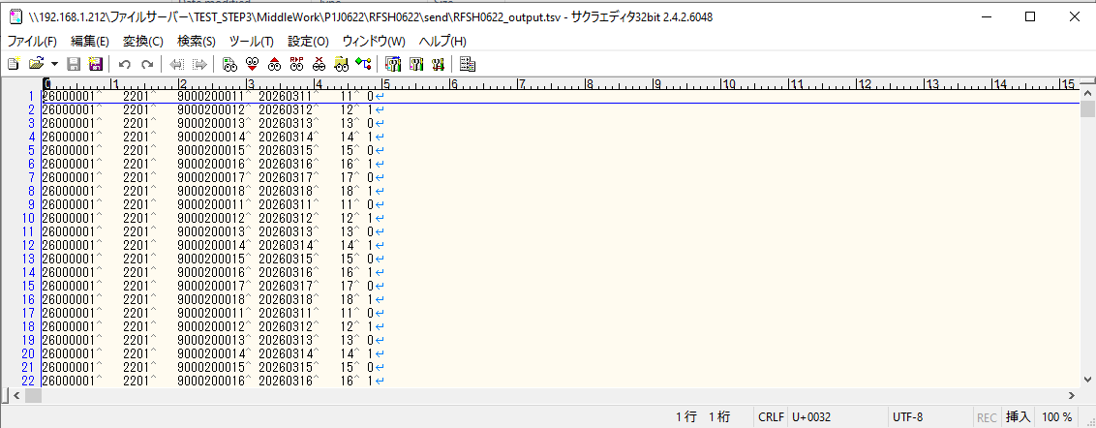

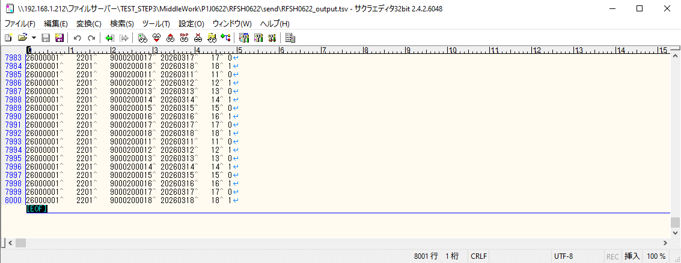

■7回目 正常系・データ行1000行以上


データ行が1010行。

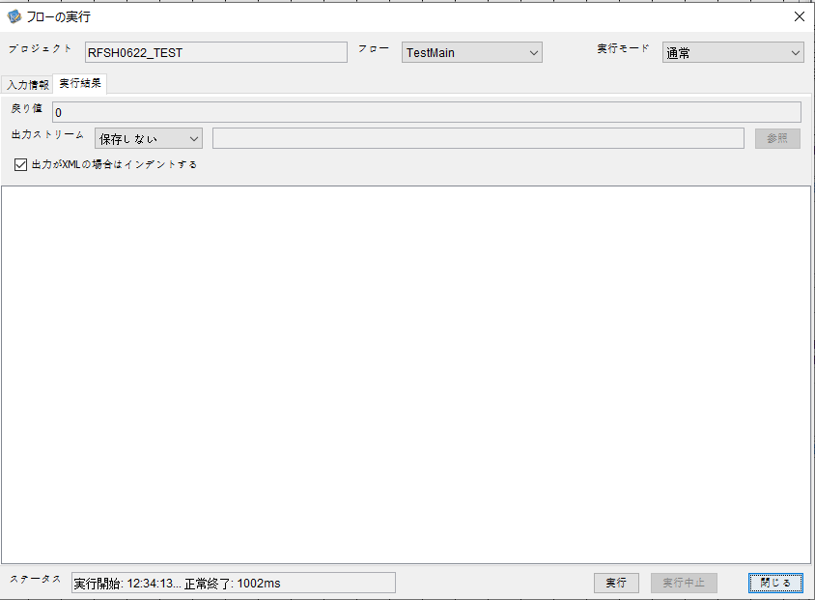



 |  | 行 | 日時 | レベル | メッセージ
 |  | 6029 | 2026-05-18T12:34:13.983 JST | INFO | FLEX_I_0003: [33588aa4-ab9f-4046-b5cb-d23d24247162] サブフローの実行を開始します: /NH/connect/step3/isa_user09.RFSH0622.Main
 |  | 6030 | 2026-05-18T12:34:13.984 JST | INFO | FLEX_I_0003: [33588aa4-ab9f-4046-b5cb-d23d24247162] サブフローの実行を開始します: /NH/connect/step3/isa_user09.MappingPreProcessing.MappingPreProcessing
 |  | 6031 | 2026-05-18T12:34:13.985 JST | INFO | FLEX_I_0003: [33588aa4-ab9f-4046-b5cb-d23d24247162] サブフローの実行を開始します: /NH/connect/step3/isa_user09.Common.LogOutput
 |  | 6032 | 2026-05-18T12:34:13.987 JST | INFO | FLEX_I_0051: [33588aa4-ab9f-4046-b5cb-d23d24247162] 情報(Log1) : 個別マッピング処理開始します。インターフェースID：RFSH0622 ASID：I0622 ジョブネットID：P1J0622
 |  | 6033 | 2026-05-18T12:34:13.987 JST | INFO | FLEX_I_0004: [33588aa4-ab9f-4046-b5cb-d23d24247162] サブフローの実行が終了しました: /NH/connect/step3/isa_user09.Common.LogOutput [2ms]
 |  | 6034 | 2026-05-18T12:34:13.987 JST | INFO | FLEX_I_0003: [33588aa4-ab9f-4046-b5cb-d23d24247162] サブフローの実行を開始します: /NH/connect/step3/isa_user09.Common.InputParameterCheck
 |  | 6035 | 2026-05-18T12:34:13.988 JST | INFO | FLEX_I_0004: [33588aa4-ab9f-4046-b5cb-d23d24247162] サブフローの実行が終了しました: /NH/connect/step3/isa_user09.Common.InputParameterCheck [1ms]
 |  | 6036 | 2026-05-18T12:34:13.988 JST | INFO | FLEX_I_0003: [33588aa4-ab9f-4046-b5cb-d23d24247162] サブフローの実行を開始します: /NH/connect/step3/isa_user09.Common.SettingInit
 |  | 6037 | 2026-05-18T12:34:14.008 JST | INFO | FLEX_I_0004: [33588aa4-ab9f-4046-b5cb-d23d24247162] サブフローの実行が終了しました: /NH/connect/step3/isa_user09.Common.SettingInit [20ms]
 |  | 6038 | 2026-05-18T12:34:14.009 JST | INFO | FLEX_I_0003: [33588aa4-ab9f-4046-b5cb-d23d24247162] サブフローの実行を開始します: /NH/connect/step3/isa_user09.Common.ParameterFileGet
 |  | 6039 | 2026-05-18T12:34:14.017 JST | INFO | FLEX_I_0004: [33588aa4-ab9f-4046-b5cb-d23d24247162] サブフローの実行が終了しました: /NH/connect/step3/isa_user09.Common.ParameterFileGet [8ms]
 |  | 6040 | 2026-05-18T12:34:14.018 JST | INFO | FLEX_I_0003: [33588aa4-ab9f-4046-b5cb-d23d24247162] サブフローの実行を開始します: /NH/connect/step3/isa_user09.Common_FileSendReceive.WorkFileDelete
 |  | 6041 | 2026-05-18T12:34:14.019 JST | INFO | FLEX_I_0004: [33588aa4-ab9f-4046-b5cb-d23d24247162] サブフローの実行が終了しました: /NH/connect/step3/isa_user09.Common_FileSendReceive.WorkFileDelete [1ms]
 |  | 6042 | 2026-05-18T12:34:14.019 JST | INFO | FLEX_I_0003: [33588aa4-ab9f-4046-b5cb-d23d24247162] サブフローの実行を開始します: /NH/connect/step3/isa_user09.Common.ParameterFileGet
 |  | 6043 | 2026-05-18T12:34:14.028 JST | INFO | FLEX_I_0004: [33588aa4-ab9f-4046-b5cb-d23d24247162] サブフローの実行が終了しました: /NH/connect/step3/isa_user09.Common.ParameterFileGet [9ms]
 |  | 6044 | 2026-05-18T12:34:14.030 JST | INFO | FLEX_I_0003: [33588aa4-ab9f-4046-b5cb-d23d24247162] サブフローの実行を開始します: /NH/connect/step3/isa_user09.Common_FileSendReceive.WorkFileDelete
 |  | 6045 | 2026-05-18T12:34:14.108 JST | INFO | FLEX_I_0004: [33588aa4-ab9f-4046-b5cb-d23d24247162] サブフローの実行が終了しました: /NH/connect/step3/isa_user09.Common_FileSendReceive.WorkFileDelete [78ms]
 |  | 6046 | 2026-05-18T12:34:14.110 JST | INFO | FLEX_I_0003: [33588aa4-ab9f-4046-b5cb-d23d24247162] サブフローの実行を開始します: /NH/connect/step3/isa_user09.Common_Conversion.GetConversionMst
 |  | 6047 | 2026-05-18T12:34:14.113 JST | INFO | FLEX_I_0004: [33588aa4-ab9f-4046-b5cb-d23d24247162] サブフローの実行が終了しました: /NH/connect/step3/isa_user09.Common_Conversion.GetConversionMst [3ms]
 |  | 6048 | 2026-05-18T12:34:14.113 JST | INFO | FLEX_I_0004: [33588aa4-ab9f-4046-b5cb-d23d24247162] サブフローの実行が終了しました: /NH/connect/step3/isa_user09.MappingPreProcessing.MappingPreProcessing [129ms]
 |  | 6049 | 2026-05-18T12:34:14.113 JST | INFO | FLEX_I_0003: [33588aa4-ab9f-4046-b5cb-d23d24247162] サブフローの実行を開始します: /NH/connect/step3/isa_user09.RFSH0622.Mapping_Exec
 |  | 6050 | 2026-05-18T12:34:14.113 JST | INFO | FLEX_I_0003: [33588aa4-ab9f-4046-b5cb-d23d24247162] サブフローの実行を開始します: /NH/connect/step3/isa_user09.FiletoFile.MappingPreProcessing
 |  | 6051 | 2026-05-18T12:34:14.115 JST | INFO | FLEX_I_0003: [33588aa4-ab9f-4046-b5cb-d23d24247162] サブフローの実行を開始します: /NH/connect/step3/isa_user09.Common.ParameterFileGet
 |  | 6052 | 2026-05-18T12:34:14.130 JST | INFO | FLEX_I_0004: [33588aa4-ab9f-4046-b5cb-d23d24247162] サブフローの実行が終了しました: /NH/connect/step3/isa_user09.Common.ParameterFileGet [15ms]
 |  | 6053 | 2026-05-18T12:34:14.139 JST | INFO | FLEX_I_0003: [33588aa4-ab9f-4046-b5cb-d23d24247162] サブフローの実行を開始します: /NH/connect/step3/isa_user09.Common.ParameterFilePut
 |  | 6054 | 2026-05-18T12:34:14.143 JST | INFO | FLEX_I_0003: [33588aa4-ab9f-4046-b5cb-d23d24247162] サブフローの実行を開始します: /NH/connect/step3/isa_user09.Common.ParameterFileGet
 |  | 6055 | 2026-05-18T12:34:14.152 JST | INFO | FLEX_I_0004: [33588aa4-ab9f-4046-b5cb-d23d24247162] サブフローの実行が終了しました: /NH/connect/step3/isa_user09.Common.ParameterFileGet [9ms]
 |  | 6056 | 2026-05-18T12:34:14.163 JST | INFO | FLEX_I_0004: [33588aa4-ab9f-4046-b5cb-d23d24247162] サブフローの実行が終了しました: /NH/connect/step3/isa_user09.Common.ParameterFilePut [24ms]
 |  | 6057 | 2026-05-18T12:34:14.163 JST | INFO | FLEX_I_0003: [33588aa4-ab9f-4046-b5cb-d23d24247162] サブフローの実行を開始します: /NH/connect/step3/isa_user09.FiletoFile.PutParameterFileCaseMulitipleFiles
 |  | 6058 | 2026-05-18T12:34:14.163 JST | INFO | FLEX_I_0003: [33588aa4-ab9f-4046-b5cb-d23d24247162] サブフローの実行を開始します: /NH/connect/step3/isa_user09.Common.ParameterFilePut
 |  | 6059 | 2026-05-18T12:34:14.168 JST | INFO | FLEX_I_0003: [33588aa4-ab9f-4046-b5cb-d23d24247162] サブフローの実行を開始します: /NH/connect/step3/isa_user09.Common.ParameterFileGet
 |  | 6060 | 2026-05-18T12:34:14.176 JST | INFO | FLEX_I_0004: [33588aa4-ab9f-4046-b5cb-d23d24247162] サブフローの実行が終了しました: /NH/connect/step3/isa_user09.Common.ParameterFileGet [8ms]
 |  | 6061 | 2026-05-18T12:34:14.186 JST | INFO | FLEX_I_0004: [33588aa4-ab9f-4046-b5cb-d23d24247162] サブフローの実行が終了しました: /NH/connect/step3/isa_user09.Common.ParameterFilePut [23ms]
 |  | 6062 | 2026-05-18T12:34:14.187 JST | INFO | FLEX_I_0003: [33588aa4-ab9f-4046-b5cb-d23d24247162] サブフローの実行を開始します: /NH/connect/step3/isa_user09.Common.ParameterFilePut
 |  | 6063 | 2026-05-18T12:34:14.191 JST | INFO | FLEX_I_0003: [33588aa4-ab9f-4046-b5cb-d23d24247162] サブフローの実行を開始します: /NH/connect/step3/isa_user09.Common.ParameterFileGet
 |  | 6064 | 2026-05-18T12:34:14.199 JST | INFO | FLEX_I_0004: [33588aa4-ab9f-4046-b5cb-d23d24247162] サブフローの実行が終了しました: /NH/connect/step3/isa_user09.Common.ParameterFileGet [8ms]
 |  | 6065 | 2026-05-18T12:34:14.209 JST | INFO | FLEX_I_0004: [33588aa4-ab9f-4046-b5cb-d23d24247162] サブフローの実行が終了しました: /NH/connect/step3/isa_user09.Common.ParameterFilePut [22ms]
 |  | 6066 | 2026-05-18T12:34:14.210 JST | INFO | FLEX_I_0003: [33588aa4-ab9f-4046-b5cb-d23d24247162] サブフローの実行を開始します: /NH/connect/step3/isa_user09.Common.ParameterFileGet
 |  | 6067 | 2026-05-18T12:34:14.218 JST | INFO | FLEX_I_0004: [33588aa4-ab9f-4046-b5cb-d23d24247162] サブフローの実行が終了しました: /NH/connect/step3/isa_user09.Common.ParameterFileGet [8ms]
 |  | 6068 | 2026-05-18T12:34:14.218 JST | INFO | FLEX_I_0004: [33588aa4-ab9f-4046-b5cb-d23d24247162] サブフローの実行が終了しました: /NH/connect/step3/isa_user09.FiletoFile.PutParameterFileCaseMulitipleFiles [55ms]
 |  | 6069 | 2026-05-18T12:34:14.218 JST | INFO | FLEX_I_0004: [33588aa4-ab9f-4046-b5cb-d23d24247162] サブフローの実行が終了しました: /NH/connect/step3/isa_user09.FiletoFile.MappingPreProcessing [105ms]
 |  | 6070 | 2026-05-18T12:34:14.219 JST | INFO | FLEX_I_0003: [33588aa4-ab9f-4046-b5cb-d23d24247162] サブフローの実行を開始します: /NH/connect/step3/isa_user09.RFSH0622.Mapping_Caller
 |  | 6071 | 2026-05-18T12:34:14.331 JST | INFO | FLEX_I_0003: [33588aa4-ab9f-4046-b5cb-d23d24247162] サブフローの実行を開始します: /NH/connect/step3/isa_user09.Mapping_0022-2.Mapping
 |  | 6072 | 2026-05-18T12:34:14.747 JST | INFO | FLEX_I_0004: [33588aa4-ab9f-4046-b5cb-d23d24247162] サブフローの実行が終了しました: /NH/connect/step3/isa_user09.Mapping_0022-2.Mapping [416ms]
 |  | 6073 | 2026-05-18T12:34:14.747 JST | INFO | FLEX_I_0003: [33588aa4-ab9f-4046-b5cb-d23d24247162] サブフローの実行を開始します: /NH/connect/step3/isa_user09.RFSH0622.Mapping_FilePut
 |  | 6074 | 2026-05-18T12:34:14.755 JST | INFO | FLEX_I_0004: [33588aa4-ab9f-4046-b5cb-d23d24247162] サブフローの実行が終了しました: /NH/connect/step3/isa_user09.RFSH0622.Mapping_FilePut [8ms]
 |  | 6075 | 2026-05-18T12:34:14.755 JST | INFO | FLEX_I_0003: [33588aa4-ab9f-4046-b5cb-d23d24247162] サブフローの実行を開始します: /NH/connect/step3/isa_user09.Mapping_0022-2.Mapping
 |  | 6076 | 2026-05-18T12:34:14.758 JST | INFO | FLEX_I_0004: [33588aa4-ab9f-4046-b5cb-d23d24247162] サブフローの実行が終了しました: /NH/connect/step3/isa_user09.Mapping_0022-2.Mapping [3ms]
 |  | 6077 | 2026-05-18T12:34:14.758 JST | INFO | FLEX_I_0003: [33588aa4-ab9f-4046-b5cb-d23d24247162] サブフローの実行を開始します: /NH/connect/step3/isa_user09.RFSH0622.Mapping_FilePut
 |  | 6078 | 2026-05-18T12:34:14.761 JST | INFO | FLEX_I_0004: [33588aa4-ab9f-4046-b5cb-d23d24247162] サブフローの実行が終了しました: /NH/connect/step3/isa_user09.RFSH0622.Mapping_FilePut [3ms]
 |  | 6079 | 2026-05-18T12:34:14.761 JST | INFO | FLEX_I_0004: [33588aa4-ab9f-4046-b5cb-d23d24247162] サブフローの実行が終了しました: /NH/connect/step3/isa_user09.RFSH0622.Mapping_Caller [542ms]
 |  | 6080 | 2026-05-18T12:34:14.762 JST | INFO | FLEX_I_0003: [33588aa4-ab9f-4046-b5cb-d23d24247162] サブフローの実行を開始します: /NH/connect/step3/isa_user09.FiletoFile.MappingPostProcessing
 |  | 6081 | 2026-05-18T12:34:14.764 JST | INFO | FLEX_I_0003: [33588aa4-ab9f-4046-b5cb-d23d24247162] サブフローの実行を開始します: /NH/connect/step3/isa_user09.Common.WarningLogOutput
 |  | 6082 | 2026-05-18T12:34:14.764 JST | INFO | FLEX_I_0003: [33588aa4-ab9f-4046-b5cb-d23d24247162] サブフローの実行を開始します: /NH/connect/step3/isa_user09.Common.LogOutput
 | No.5-2-1 | 6083 | 2026-05-18T12:34:14.766 JST | WARN | FLEX_W_1054: [33588aa4-ab9f-4046-b5cb-d23d24247162] 警告(Log1) : det-warn:RFSH0622 マッピング処理にてコード変換が正しく行われませんでした。インターフェースID：RFSH0622 ASID：I0622 ジョブネットID：P1J0622 変換エラーメッセージ： NH、connect/step3、isa_user09、FiletoFile、MappingPostProcessing、I0622、P1J0622
 |  | 6084 | 2026-05-18T12:34:14.766 JST | INFO | FLEX_I_0004: [33588aa4-ab9f-4046-b5cb-d23d24247162] サブフローの実行が終了しました: /NH/connect/step3/isa_user09.Common.LogOutput [2ms]
 |  | 6085 | 2026-05-18T12:34:14.766 JST | INFO | FLEX_I_0003: [33588aa4-ab9f-4046-b5cb-d23d24247162] サブフローの実行を開始します: /NH/connect/step3/isa_user09.Common.LogOutput
 | No.5-2-1 | 6086 | 2026-05-18T12:34:14.767 JST | WARN | FLEX_W_1054: [33588aa4-ab9f-4046-b5cb-d23d24247162] 警告(Log1) : 警告が発生しました。インターフェースID：RFSH0622 ASID：I0622 ジョブネットID：P1J0622
 |  | 6087 | 2026-05-18T12:34:14.767 JST | INFO | FLEX_I_0004: [33588aa4-ab9f-4046-b5cb-d23d24247162] サブフローの実行が終了しました: /NH/connect/step3/isa_user09.Common.LogOutput [1ms]
 |  | 6088 | 2026-05-18T12:34:14.767 JST | INFO | FLEX_I_0004: [33588aa4-ab9f-4046-b5cb-d23d24247162] サブフローの実行が終了しました: /NH/connect/step3/isa_user09.Common.WarningLogOutput [3ms]
 |  | 6089 | 2026-05-18T12:34:14.767 JST | INFO | FLEX_I_0003: [33588aa4-ab9f-4046-b5cb-d23d24247162] サブフローの実行を開始します: /NH/connect/step3/isa_user09.Common.LogOutput
 |  | 6090 | 2026-05-18T12:34:14.767 JST | INFO | FLEX_I_0051: [33588aa4-ab9f-4046-b5cb-d23d24247162] 情報(Log1) : ファイルを作成しました。インターフェースID：RFSH0622 ASID：I0622 ジョブネットID：P1J0622 ファイル名：RFSH0622_output.tsv 処理件数：8080件
 |  | 6091 | 2026-05-18T12:34:14.767 JST | INFO | FLEX_I_0004: [33588aa4-ab9f-4046-b5cb-d23d24247162] サブフローの実行が終了しました: /NH/connect/step3/isa_user09.Common.LogOutput [0ms]
 |  | 6092 | 2026-05-18T12:34:14.769 JST | INFO | FLEX_I_0003: [33588aa4-ab9f-4046-b5cb-d23d24247162] サブフローの実行を開始します: /NH/connect/step3/isa_user09.Common_FileSendReceive.OutputFileCopy
 |  | 6093 | 2026-05-18T12:34:14.769 JST | INFO | FLEX_I_0004: [33588aa4-ab9f-4046-b5cb-d23d24247162] サブフローの実行が終了しました: /NH/connect/step3/isa_user09.Common_FileSendReceive.OutputFileCopy [0ms]
 |  | 6094 | 2026-05-18T12:34:14.769 JST | INFO | FLEX_I_0003: [33588aa4-ab9f-4046-b5cb-d23d24247162] サブフローの実行を開始します: /NH/connect/step3/isa_user09.Common.ParameterFilePut
 |  | 6095 | 2026-05-18T12:34:14.778 JST | INFO | FLEX_I_0003: [33588aa4-ab9f-4046-b5cb-d23d24247162] サブフローの実行を開始します: /NH/connect/step3/isa_user09.Common.ParameterFileGet
 |  | 6096 | 2026-05-18T12:34:14.787 JST | INFO | FLEX_I_0004: [33588aa4-ab9f-4046-b5cb-d23d24247162] サブフローの実行が終了しました: /NH/connect/step3/isa_user09.Common.ParameterFileGet [9ms]
 |  | 6097 | 2026-05-18T12:34:14.798 JST | INFO | FLEX_I_0004: [33588aa4-ab9f-4046-b5cb-d23d24247162] サブフローの実行が終了しました: /NH/connect/step3/isa_user09.Common.ParameterFilePut [29ms]
 |  | 6098 | 2026-05-18T12:34:14.798 JST | INFO | FLEX_I_0004: [33588aa4-ab9f-4046-b5cb-d23d24247162] サブフローの実行が終了しました: /NH/connect/step3/isa_user09.FiletoFile.MappingPostProcessing [36ms]
 |  | 6099 | 2026-05-18T12:34:14.798 JST | INFO | FLEX_I_0004: [33588aa4-ab9f-4046-b5cb-d23d24247162] サブフローの実行が終了しました: /NH/connect/step3/isa_user09.RFSH0622.Mapping_Exec [685ms]
 |  | 6100 | 2026-05-18T12:34:14.799 JST | INFO | FLEX_I_0003: [33588aa4-ab9f-4046-b5cb-d23d24247162] サブフローの実行を開始します: /NH/connect/step3/isa_user09.MappingPostProcessing.MappingPostProcessing
 |  | 6101 | 2026-05-18T12:34:14.799 JST | INFO | FLEX_I_0003: [33588aa4-ab9f-4046-b5cb-d23d24247162] サブフローの実行を開始します: /NH/connect/step3/isa_user09.Common.LogOutput
 |  | 6102 | 2026-05-18T12:34:14.800 JST | INFO | FLEX_I_0051: [33588aa4-ab9f-4046-b5cb-d23d24247162] 情報(Log1) : 個別マッピング処理終了します。インターフェースID：RFSH0622 ASID：I0622 ジョブネットID：P1J0622
 |  | 6103 | 2026-05-18T12:34:14.800 JST | INFO | FLEX_I_0004: [33588aa4-ab9f-4046-b5cb-d23d24247162] サブフローの実行が終了しました: /NH/connect/step3/isa_user09.Common.LogOutput [1ms]
 |  | 6104 | 2026-05-18T12:34:14.800 JST | INFO | FLEX_I_0004: [33588aa4-ab9f-4046-b5cb-d23d24247162] サブフローの実行が終了しました: /NH/connect/step3/isa_user09.MappingPostProcessing.MappingPostProcessing [1ms]
...

エビデンス(個別)
■1回目 正常系・0byteファイル

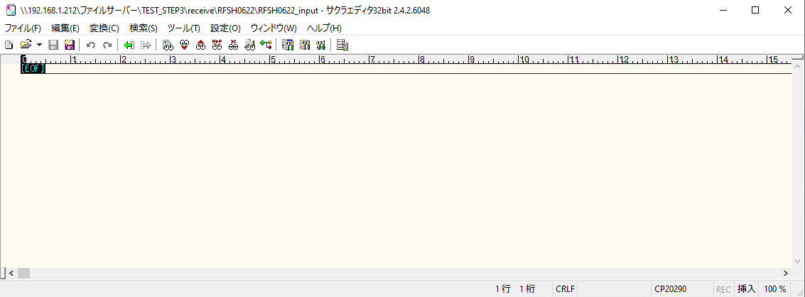
受信ファイルサイズが0byte



 |  | 行 | 日時 | レベル | メッセージ
 |  | 6837 | 2026-05-18T12:57:07.261 JST | INFO | FLEX_I_0003: [6dc8ebda-c7f1-497f-87fa-baa5833ba483] サブフローの実行を開始します: /NH/connect/step3/isa_user09.RFSH0622.Main
 |  | 6838 | 2026-05-18T12:57:07.262 JST | INFO | FLEX_I_0003: [6dc8ebda-c7f1-497f-87fa-baa5833ba483] サブフローの実行を開始します: /NH/connect/step3/isa_user09.MappingPreProcessing.MappingPreProcessing
 |  | 6839 | 2026-05-18T12:57:07.263 JST | INFO | FLEX_I_0003: [6dc8ebda-c7f1-497f-87fa-baa5833ba483] サブフローの実行を開始します: /NH/connect/step3/isa_user09.Common.LogOutput
 |  | 6840 | 2026-05-18T12:57:07.265 JST | INFO | FLEX_I_0051: [6dc8ebda-c7f1-497f-87fa-baa5833ba483] 情報(Log1) : 個別マッピング処理開始します。インターフェースID：RFSH0622 ASID：I0622 ジョブネットID：P1J0622
...
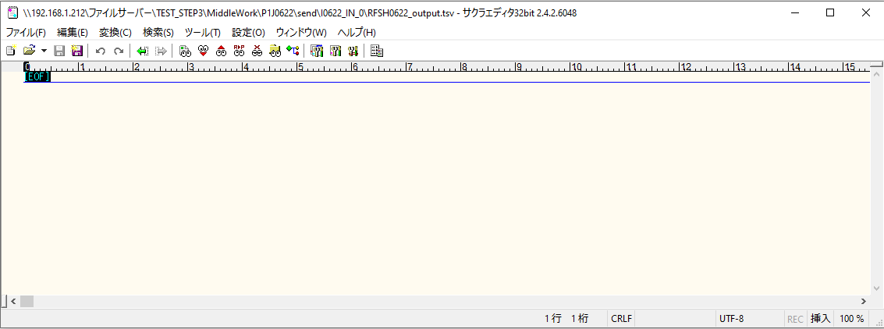

 | No.1-1-1

■2回目 正常系・全項目空データファイル

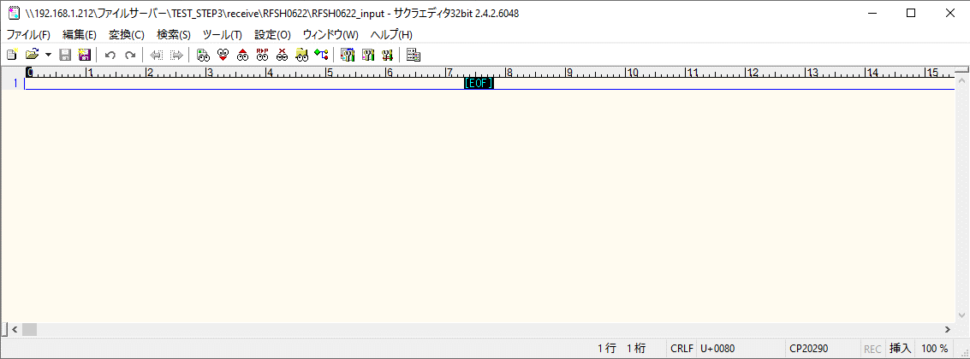



 |  | 行 | 日時 | レベル | メッセージ
 |  | 6951 | 2026-05-18T13:01:25.959 JST | INFO | FLEX_I_0003: [cb4a2437-1ce9-44ab-84e6-ccc83188d573] サブフローの実行を開始します: /NH/connect/step3/isa_user09.RFSH0622.Main
 |  | 6952 | 2026-05-18T13:01:25.961 JST | INFO | FLEX_I_0003: [cb4a2437-1ce9-44ab-84e6-ccc83188d573] サブフローの実行を開始します: /NH/connect/step3/isa_user09.MappingPreProcessing.MappingPreProcessing
 |  | 6953 | 2026-05-18T13:01:25.962 JST | INFO | FLEX_I_0003: [cb4a2437-1ce9-44ab-84e6-ccc83188d573] サブフローの実行を開始します: /NH/connect/step3/isa_user09.Common.LogOutput
 |  | 6954 | 2026-05-18T13:01:25.963 JST | INFO | FLEX_I_0051: [cb4a2437-1ce9-44ab-84e6-ccc83188d573] 情報(Log1) : 個別マッピング処理開始します。インターフェースID：RFSH0622 ASID：I0622 ジョブネットID：P1J0622
 |  | 6955 | 2026-05-18T13:01:25.963 JST | INFO | FLEX_I_0004: [cb4a2437-1ce9-44ab-84e6-ccc83188d573] サブフローの実行が終了しました: /NH/connect/step3/isa_user09.Common.LogOutput [1ms]
...
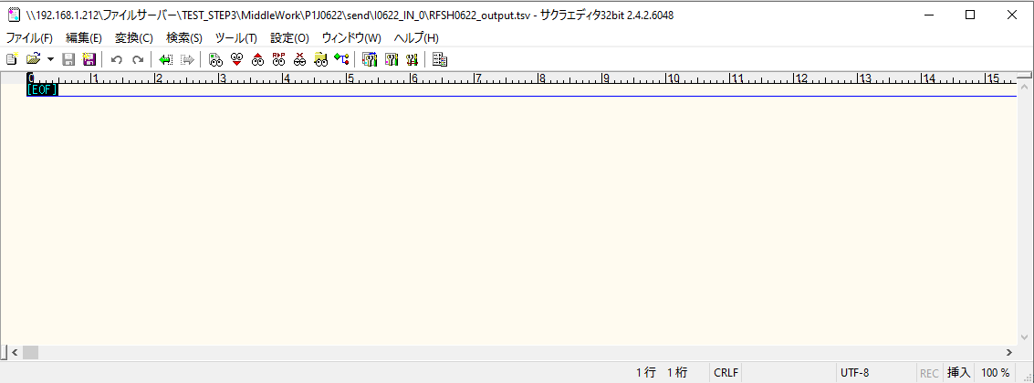
 | No.1-2-1

■3回目 正常系・ファイル定義確認

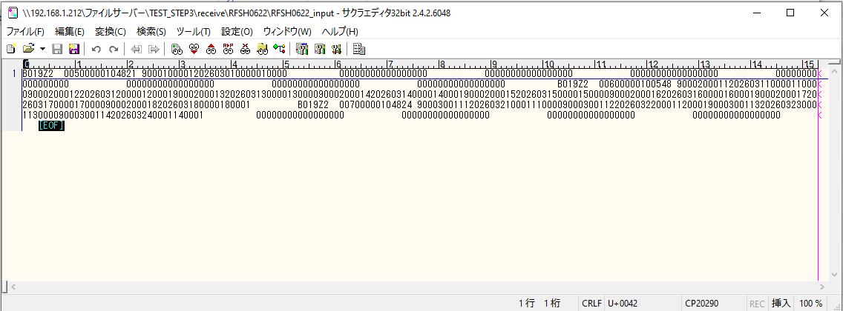
 | No.3-1-1
 | No.3-1-2
 | No.3-1-3
 | No.3-1-4
 | No.3-1-5
 | No.3-1-6

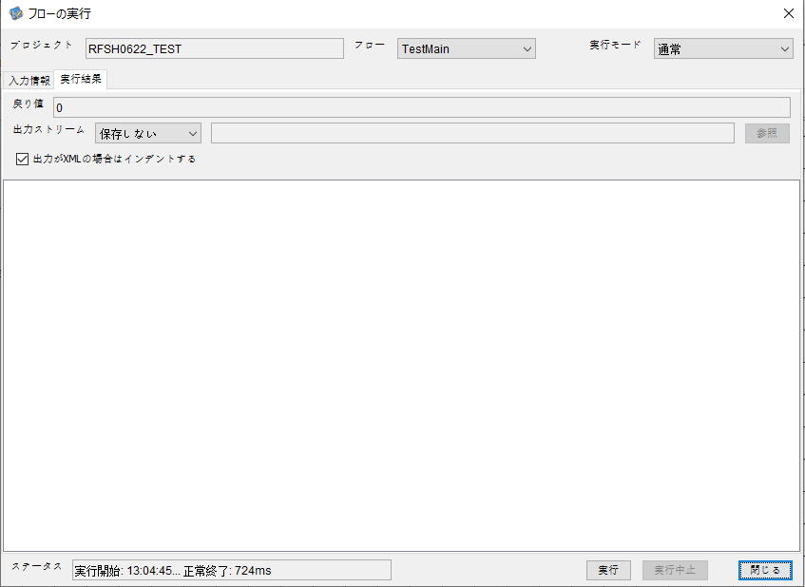

 |  | 行 | 日時 | レベル | メッセージ
 |  | 7134 | 2026-05-18T13:04:45.590 JST | INFO | FLEX_I_0003: [f8c70ec7-35e9-4f34-b82f-d708142d3d3c] サブフローの実行を開始します: /NH/connect/step3/isa_user09.RFSH0622.Main
 |  | 7135 | 2026-05-18T13:04:45.591 JST | INFO | FLEX_I_0003: [f8c70ec7-35e9-4f34-b82f-d708142d3d3c] サブフローの実行を開始します: /NH/connect/step3/isa_user09.MappingPreProcessing.MappingPreProcessing
 |  | 7136 | 2026-05-18T13:04:45.592 JST | INFO | FLEX_I_0003: [f8c70ec7-35e9-4f34-b82f-d708142d3d3c] サブフローの実行を開始します: /NH/connect/step3/isa_user09.Common.LogOutput
 |  | 7137 | 2026-05-18T13:04:45.593 JST | INFO | FLEX_I_0051: [f8c70ec7-35e9-4f34-b82f-d708142d3d3c] 情報(Log1) : 個別マッピング処理開始します。インターフェースID：RFSH0622 ASID：I0622 ジョブネットID：P1J0622
 |  | 7138 | 2026-05-18T13:04:45.593 JST | INFO | FLEX_I_0004: [f8c70ec7-35e9-4f34-b82f-d708142d3d3c] サブフローの実行が終了しました: /NH/connect/step3/isa_user09.Common.LogOutput [1ms]
 |  | 7139 | 2026-05-18T13:04:45.594 JST | INFO | FLEX_I_0003: [f8c70ec7-35e9-4f34-b82f-d708142d3d3c] サブフローの実行を開始します: /NH/connect/step3/isa_user09.Common.InputParameterCheck
...
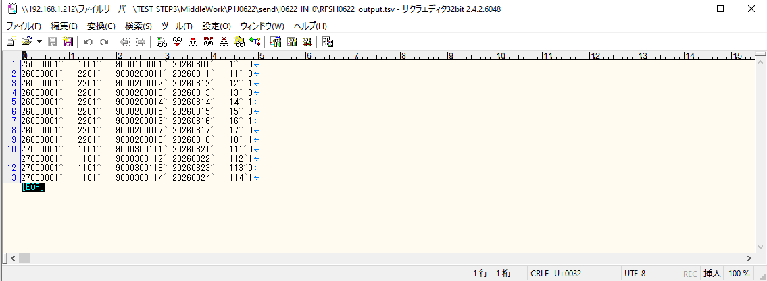

 | No.3-2-1
 | No.3-2-2
 | No.3-2-3
 | No.3-2-4
 | No.3-2-5
 | No.3-2-6

■4回目正常系・列分割→行変換確認（明細0件）

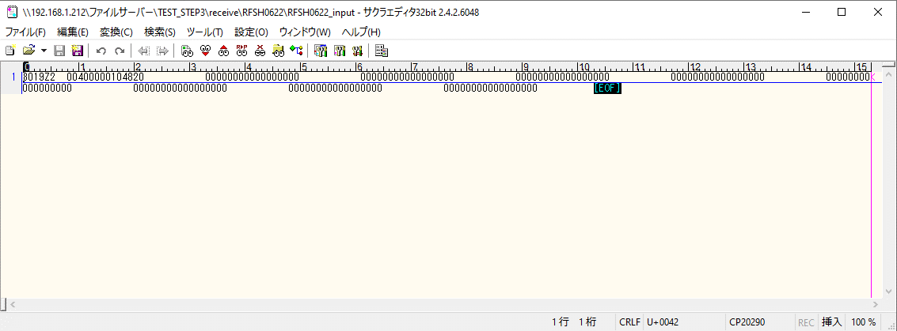



 |  | 行 | 日時 | レベル | メッセージ
 |  | 7252 | 2026-05-18T13:06:49.397 JST | INFO | FLEX_I_0003: [4d360a36-e9a8-4c3c-96e7-b8466dfe616d] サブフローの実行を開始します: /NH/connect/step3/isa_user09.RFSH0622.Main
 |  | 7253 | 2026-05-18T13:06:49.399 JST | INFO | FLEX_I_0003: [4d360a36-e9a8-4c3c-96e7-b8466dfe616d] サブフローの実行を開始します: /NH/connect/step3/isa_user09.MappingPreProcessing.MappingPreProcessing
 |  | 7254 | 2026-05-18T13:06:49.400 JST | INFO | FLEX_I_0003: [4d360a36-e9a8-4c3c-96e7-b8466dfe616d] サブフローの実行を開始します: /NH/connect/step3/isa_user09.Common.LogOutput
 |  | 7255 | 2026-05-18T13:06:49.401 JST | INFO | FLEX_I_0051: [4d360a36-e9a8-4c3c-96e7-b8466dfe616d] 情報(Log1) : 個別マッピング処理開始します。インターフェースID：RFSH0622 ASID：I0622 ジョブネットID：P1J0622
 |  | 7256 | 2026-05-18T13:06:49.401 JST | INFO | FLEX_I_0004: [4d360a36-e9a8-4c3c-96e7-b8466dfe616d] サブフローの実行が終了しました: /NH/connect/step3/isa_user09.Common.LogOutput [1ms]
...
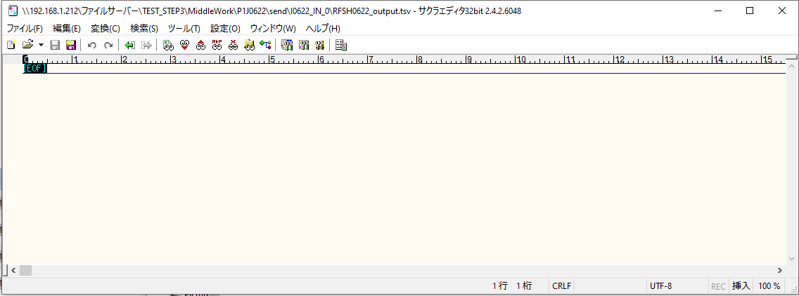

 | No.2-1-1

■5回目正常系・列分割→行変換確認（明細1件）

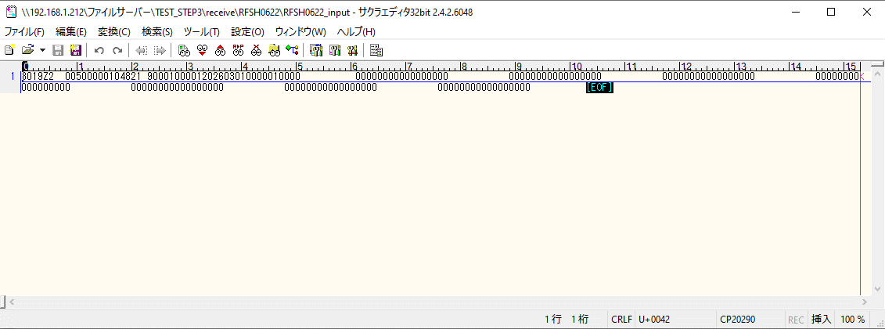



 |  | 行 | 日時 | レベル | メッセージ
 |  | 7378 | 2026-05-18T13:08:57.167 JST | INFO | FLEX_I_0003: [22a81cd7-d8fd-486d-a530-d6c9520dfa19] サブフローの実行を開始します: /NH/connect/step3/isa_user09.RFSH0622.Main
 |  | 7379 | 2026-05-18T13:08:57.169 JST | INFO | FLEX_I_0003: [22a81cd7-d8fd-486d-a530-d6c9520dfa19] サブフローの実行を開始します: /NH/connect/step3/isa_user09.MappingPreProcessing.MappingPreProcessing
 |  | 7380 | 2026-05-18T13:08:57.170 JST | INFO | FLEX_I_0003: [22a81cd7-d8fd-486d-a530-d6c9520dfa19] サブフローの実行を開始します: /NH/connect/step3/isa_user09.Common.LogOutput
 |  | 7381 | 2026-05-18T13:08:57.171 JST | INFO | FLEX_I_0051: [22a81cd7-d8fd-486d-a530-d6c9520dfa19] 情報(Log1) : 個別マッピング処理開始します。インターフェースID：RFSH0622 ASID：I0622 ジョブネットID：P1J0622
 |  | 7382 | 2026-05-18T13:08:57.171 JST | INFO | FLEX_I_0004: [22a81cd7-d8fd-486d-a530-d6c9520dfa19] サブフローの実行が終了しました: /NH/connect/step3/isa_user09.Common.LogOutput [1ms]
 |  | 7383 | 2026-05-18T13:08:57.171 JST | INFO | FLEX_I_0003: [22a81cd7-d8fd-486d-a530-d6c9520dfa19] サブフローの実行を開始します: /NH/connect/step3/isa_user09.Common.InputParameterCheck
...
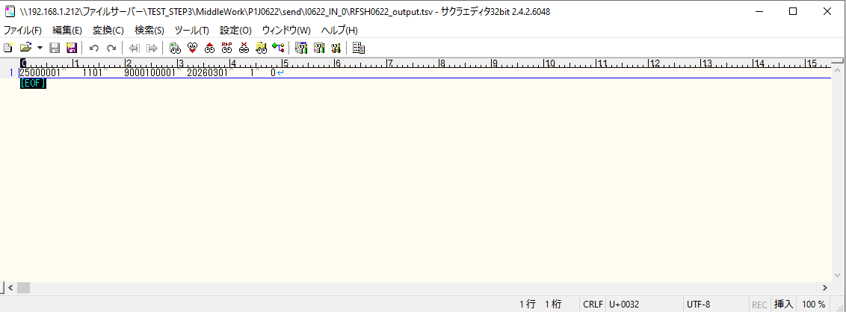

 | No.2-1-2

■6回目正常系・列分割→行変換確認（明細4件）

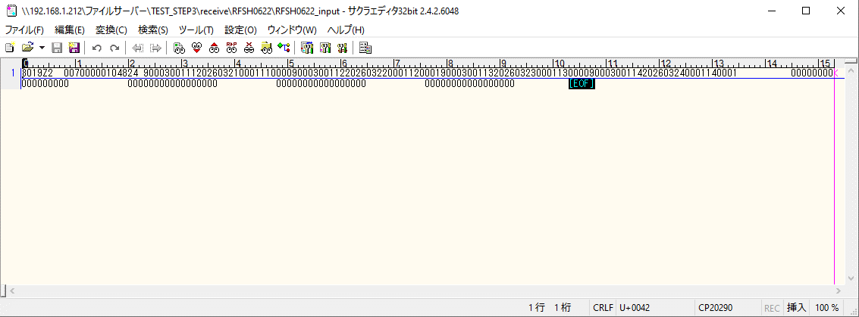

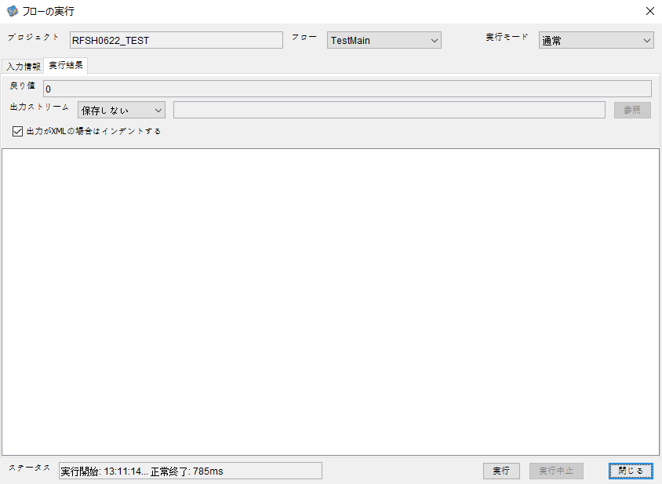

 |  | 行 | 日時 | レベル | メッセージ
 |  | 7431 | 2026-05-18T13:11:14.972 JST | INFO | FLEX_I_0003: [283043af-a143-4ff2-86cf-acf07b9c3bfd] サブフローの実行を開始します: /NH/connect/step3/isa_user09.RFSH0622.Main
 |  | 7432 | 2026-05-18T13:11:14.973 JST | INFO | FLEX_I_0003: [283043af-a143-4ff2-86cf-acf07b9c3bfd] サブフローの実行を開始します: /NH/connect/step3/isa_user09.MappingPreProcessing.MappingPreProcessing
 |  | 7433 | 2026-05-18T13:11:14.974 JST | INFO | FLEX_I_0003: [283043af-a143-4ff2-86cf-acf07b9c3bfd] サブフローの実行を開始します: /NH/connect/step3/isa_user09.Common.LogOutput
 |  | 7434 | 2026-05-18T13:11:14.975 JST | INFO | FLEX_I_0051: [283043af-a143-4ff2-86cf-acf07b9c3bfd] 情報(Log1) : 個別マッピング処理開始します。インターフェースID：RFSH0622 ASID：I0622 ジョブネットID：P1J0622
...
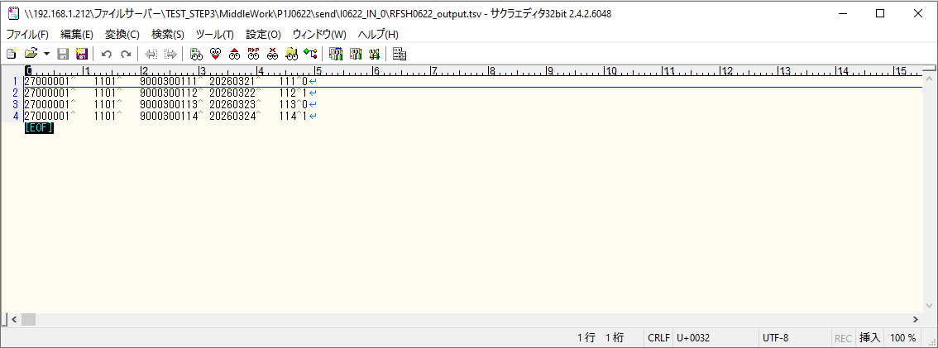

 | No.2-1-4

■7回目正常系・列分割→行変換確認（明細8件）



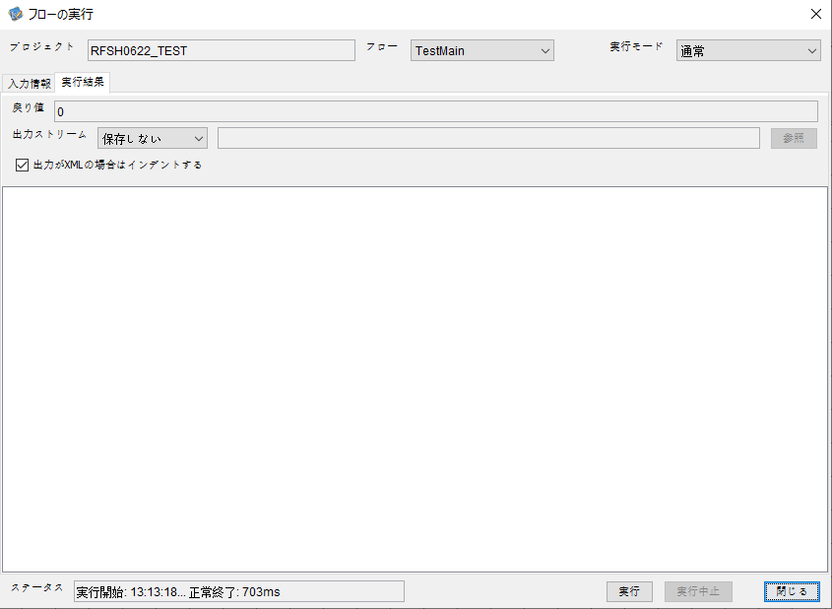

 |  | 行 | 日時 | レベル | メッセージ
 |  | 7484 | 2026-05-18T13:13:18.545 JST | INFO | FLEX_I_0003: [a5183d95-2342-491a-8c2a-a4df1b67cd9a] サブフローの実行を開始します: /NH/connect/step3/isa_user09.RFSH0622.Main
 |  | 7485 | 2026-05-18T13:13:18.546 JST | INFO | FLEX_I_0003: [a5183d95-2342-491a-8c2a-a4df1b67cd9a] サブフローの実行を開始します: /NH/connect/step3/isa_user09.MappingPreProcessing.MappingPreProcessing
 |  | 7486 | 2026-05-18T13:13:18.547 JST | INFO | FLEX_I_0003: [a5183d95-2342-491a-8c2a-a4df1b67cd9a] サブフローの実行を開始します: /NH/connect/step3/isa_user09.Common.LogOutput
 |  | 7487 | 2026-05-18T13:13:18.547 JST | INFO | FLEX_I_0051: [a5183d95-2342-491a-8c2a-a4df1b67cd9a] 情報(Log1) : 個別マッピング処理開始します。インターフェースID：RFSH0622 ASID：I0622 ジョブネットID：P1J0622
 |  | 7488 | 2026-05-18T13:13:18.547 JST | INFO | FLEX_I_0004: [a5183d95-2342-491a-8c2a-a4df1b67cd9a] サブフローの実行が終了しました: /NH/connect/step3/isa_user09.Common.LogOutput [0ms]
 |  | 7489 | 2026-05-18T13:13:18.548 JST | INFO | FLEX_I_0003: [a5183d95-2342-491a-8c2a-a4df1b67cd9a] サブフローの実行を開始します: /NH/connect/step3/isa_user09.Common.InputParameterCheck
 |  | 7490 | 2026-05-18T13:13:18.548 JST | INFO | FLEX_I_0004: [a5183d95-2342-491a-8c2a-a4df1b67cd9a] サブフローの実行が終了しました: /NH/connect/step3/isa_user09.Common.InputParameterCheck [0ms]
...
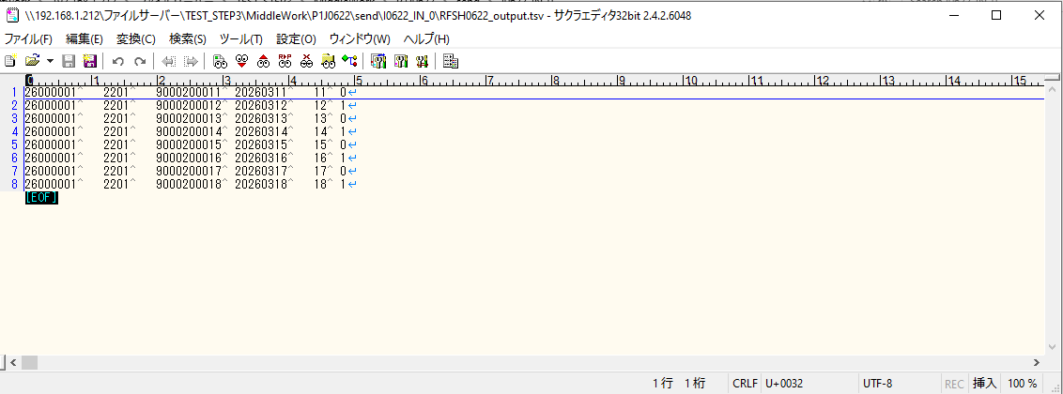
 | No.2-1-3

■8回目正常系・列分割→行変換確認（レコードが複数件あり）

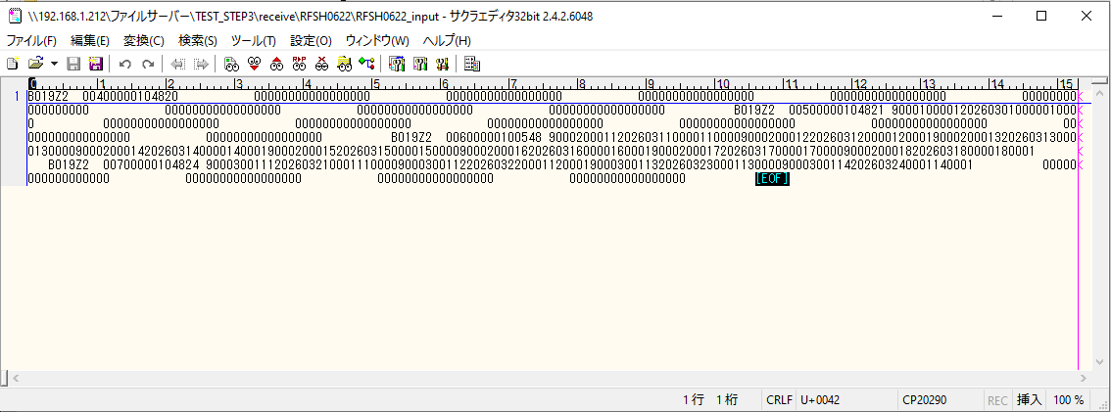



 |  | 行 | 日時 | レベル | メッセージ
 |  | 7588 | 2026-05-18T13:16:42.965 JST | INFO | FLEX_I_0003: [f82b5d70-5098-4b6c-8056-ceff748b89fd] サブフローの実行を開始します: /NH/connect/step3/isa_user09.RFSH0622.Main
 |  | 7589 | 2026-05-18T13:16:42.967 JST | INFO | FLEX_I_0003: [f82b5d70-5098-4b6c-8056-ceff748b89fd] サブフローの実行を開始します: /NH/connect/step3/isa_user09.MappingPreProcessing.MappingPreProcessing
 |  | 7590 | 2026-05-18T13:16:42.968 JST | INFO | FLEX_I_0003: [f82b5d70-5098-4b6c-8056-ceff748b89fd] サブフローの実行を開始します: /NH/connect/step3/isa_user09.Common.LogOutput
 |  | 7591 | 2026-05-18T13:16:42.968 JST | INFO | FLEX_I_0051: [f82b5d70-5098-4b6c-8056-ceff748b89fd] 情報(Log1) : 個別マッピング処理開始します。インターフェースID：RFSH0622 ASID：I0622 ジョブネットID：P1J0622
 |  | 7592 | 2026-05-18T13:16:42.968 JST | INFO | FLEX_I_0004: [f82b5d70-5098-4b6c-8056-ceff748b89fd] サブフローの実行が終了しました: /NH/connect/step3/isa_user09.Common.LogOutput [0ms]
 |  | 7593 | 2026-05-18T13:16:42.968 JST | INFO | FLEX_I_0003: [f82b5d70-5098-4b6c-8056-ceff748b89fd] サブフローの実行を開始します: /NH/connect/step3/isa_user09.Common.InputParameterCheck
 |  | 7594 | 2026-05-18T13:16:42.969 JST | INFO | FLEX_I_0004: [f82b5d70-5098-4b6c-8056-ceff748b89fd] サブフローの実行が終了しました: /NH/connect/step3/isa_user09.Common.InputParameterCheck [1ms]
...
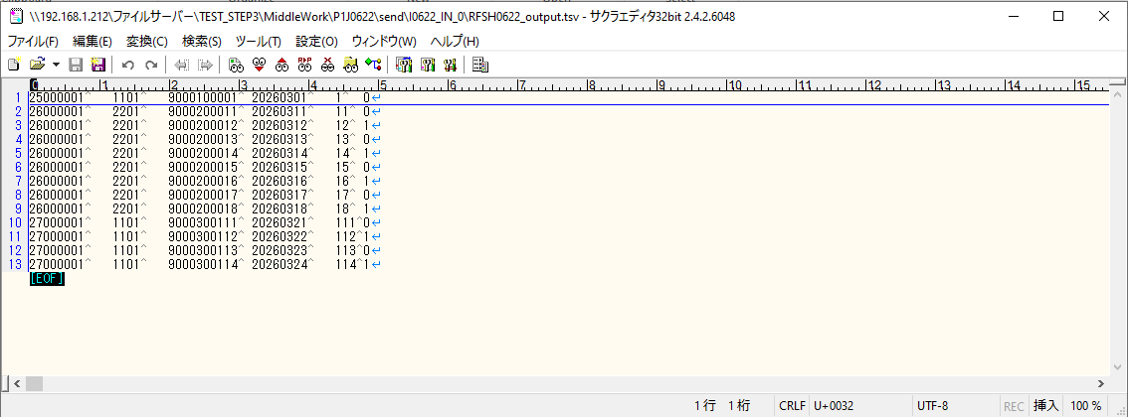

 | No.2-1-5

エビデンス(マッピング)
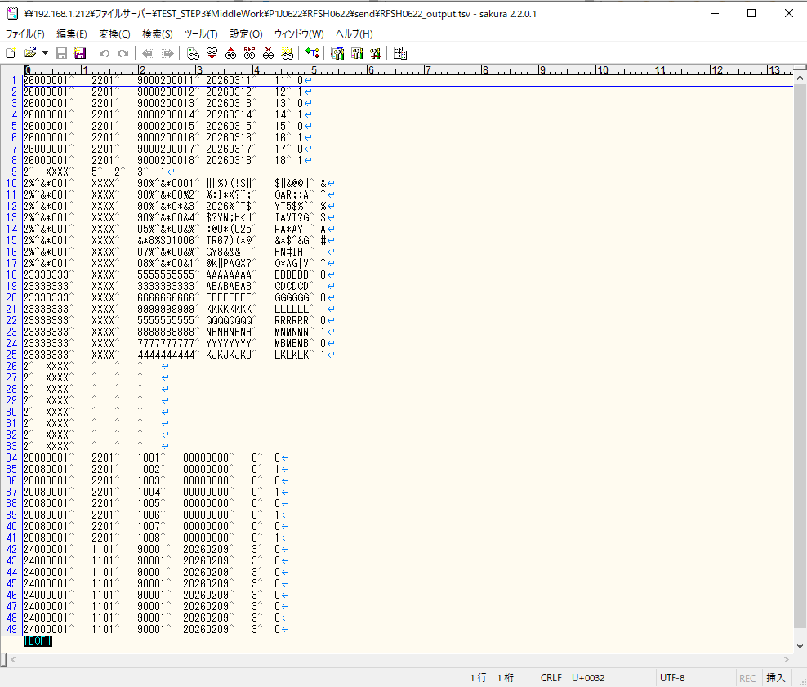
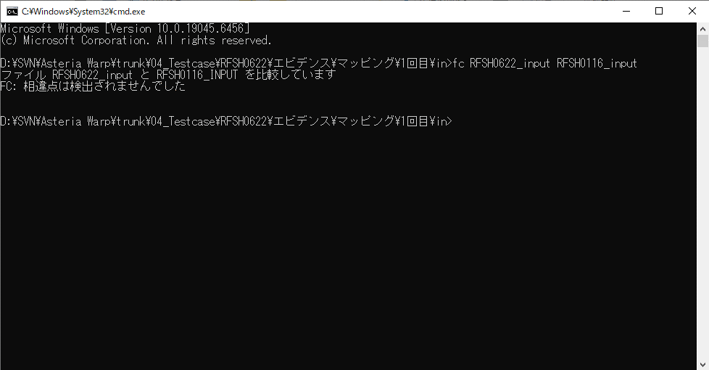
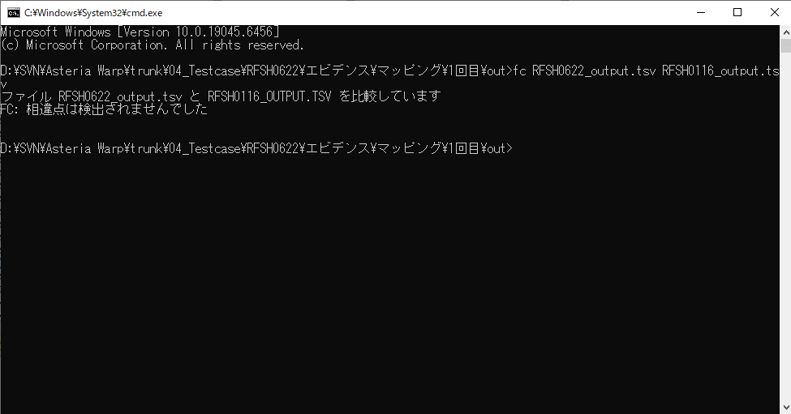
...
■出力ファイル

エビデンス(マッピング)_20260520
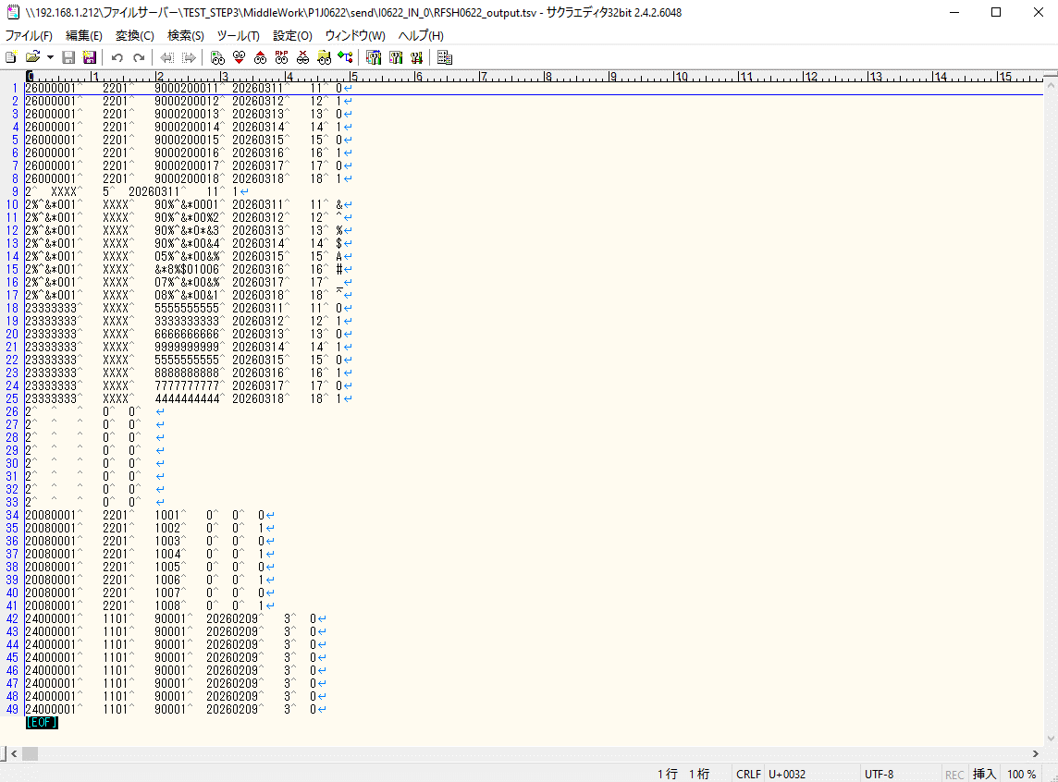
...
■出力ファイル

基本情報
項目名 | 値
インターフェースID | RFSH0622
ジョブネットID | P1J0622@I0622
システム情報.中間ワーク親フォルダパス | \\192.168.1.212\ファイルサーバー\TEST_STEP3\MiddleWork\P1J0622
システム情報.送信ファイル格納フォルダ名 | send
個別マッピング用定義ファイル.作成ファイル名 | RFSH0622_output.tsv
個別マッピング定義用ファイル.保存フォルダ名 | 0622_IN_0
パラメータファイルパス | \\192.168.1.212\ファイルサーバー\TEST_STEP3\Work\P1J0622\parameter.conf
パラメータファイル.受信ファイル格納フォルダパス_[インターフェースID] | \\192.168.1.212\ファイルサーバー\TEST_STEP3\receive\P1J0622

テスト実施時の基本情報を記入

外部定義ファイル
...
テスト実施時の定義ファイル情報を記載
...

